Formelsamling
Installatør |  |  |  |  |  | Kloakmester |  |  |  |  |  |  |  |  |  |  |  |  |  |  |  |  |  | DJH
 |  |  |  |  |  |  |  |  |  |  |  |  |  |  |  |  |  |  |  |  |  |  | 2
VVS |  |  |  |  |  | Formler |  |  |  |  |  |  |  |  |  |  |  |  |  |  |  |  | Teknisk Akademi
 |  |  |  |  |  | Indholdsfortegnelse

 | Indholdsfortegnelse

 | Arealer |  |  |  |  |  |  |  |  |  | 3 |  |  |  | Koter, fald og højdetab |  |  |  |  |  |  |  |  | 23
 | Trekanter |  |  |  |  |  |  |  |  |  | 3 |  |  |  | Koter og fald |  |  |  |  |  |  |  |  |  | 23
 | Retvinklet trekant |  |  |  |  |  |  |  |  |  | 4 |  |  |  | Beregning af promille |  |  |  |  |  |  |  |  |  | 23
 | Firkant |  |  |  |  |  |  |  |  |  | 5 |  |  |  | Højdetab |  |  |  |  |  |  |  |  |  | 24
 | Femkant |  |  |  |  |  |  |  |  |  | 5
 | Polygoner |  |  |  |  |  |  |  |  |  | 6 |  |  |  | Rør - dimensionering |  |  |  |  |  |  |  |  | 25
 | Cirkel |  |  |  |  |  |  |  |  |  | 6 |  |  |  | ΣqS,f - Forudsat spildevandsstrøm |  |  |  |  |  |  |  |  |  | 25
 | Cirkeludsnit |  |  |  |  |  |  |  |  |  | 7
 | Ellipse |  |  |  |  |  |  |  |  |  | 7 |  |  |  | Åbent land |  |  |  |  |  |  |  |  | 26
 |  |  |  |  |  |  |  |  |  |  |  |  |  |  | Nedsivningsanlæg |  |  |  |  |  |  |  |  |  | 26
 | Volumen |  |  |  |  |  |  |  |  |  | 8 |  |  |  | Rodzoneanlæg |  |  |  |  |  |  |  |  |  | 27
 | Kasse |  |  |  |  |  |  |  |  |  | 8 |  |  |  | Biologisk sandfilter |  |  |  |  |  |  |  |  |  | 28
 | Cylinder |  |  |  |  |  |  |  |  |  | 8 |  |  |  | Pileanlæg |  |  |  |  |  |  |  |  |  | 29
 | Rør |  |  |  |  |  |  |  |  |  | 8 |  |  |  | Beplantet filteranlæg |  |  |  |  |  |  |  |  |  | 31
 | Kegle |  |  |  |  |  |  |  |  |  | 9
 | Keglestub |  |  |  |  |  |  |  |  |  | 9 |  |  |  | Regnvand |  |  |  |  |  |  |  |  | 32
 | Pyramide |  |  |  |  |  |  |  |  |  | 9 |  |  |  | Regnvand - afløbskoefficient |  |  |  |  |  |  |  |  |  | 32
 | Pyramidestub |  |  |  |  |  |  |  |  |  | 10 |  |  |  | Regnvandsfaskiner |  |  |  |  |  |  |  |  |  | 32
 | Retvinklet prismatoide |  |  |  |  |  |  |  |  |  | 10 |  |  |  | Regnvandskasetter |  |  |  |  |  |  |  |  |  | 33
 | Ikke retvinklet prismatoide |  |  |  |  |  |  |  |  |  | 10
 | Kile |  |  |  |  |  |  |  |  |  | 11
 | Afskåret kile |  |  |  |  |  |  |  |  |  | 11
 | Kugle |  |  |  |  |  |  |  |  |  | 11
 | Kuglekalot |  |  |  |  |  |  |  |  |  | 12
 | Kugleudsnit |  |  |  |  |  |  |  |  |  | 12
 | Kuglebælte |  |  |  |  |  |  |  |  |  | 12

 | Jordarbejde |  |  |  |  |  |  |  |  | 13
 | Rektangulær grøft |  |  |  |  |  |  |  |  |  | 13
 | Grøft med anlæg |  |  |  |  |  |  |  |  |  | 13
 | Volumen af grøft med anlæg |  |  |  |  |  |  |  |  |  | 14
 | Bundbredder jf. DS475 |  |  |  |  |  |  |  |  |  | 14
 | Udgravning skrå sider |  |  |  |  |  |  |  |  |  | 15
 | Rampe |  |  |  |  |  |  |  |  |  | 16

 | Fundamenter |  |  |  |  |  |  |  |  | 17
 | Fundamenter i Sandjord |  |  |  |  |  |  |  |  |  | 17
 | Fundamenter i Lerjord |  |  |  |  |  |  |  |  |  | 17
 | Fundamenter - afstand & dybde |  |  |  |  |  |  |  |  |  | 18
 | Udgravning for brønde |  |  |  |  |  |  |  |  |  | 19

 | Nivellement |  |  |  |  |  |  |  |  | 22
 | Nivellement |  |  |  |  |  |  |  |  |  | 22

Installatør |  |  |  |  |  | Kloakmester |  |  |  |  |  |  |  |  |  |  |  |  |  |  |  |  |  | DJH
 |  |  |  |  |  |  |  |  |  |  |  |  |  |  |  |  |  |  |  |  |  |  | 3
VVS |  |  |  |  |  | Formler |  |  |  |  |  |  |  |  |  |  |  |  |  |  |  |  | Teknisk Akademi
 |  |  |  |  |  | Arealer

 | Arealer

 | Trekanter |  |  |  |  |  |  |  |  |  |  |  |  |  |  |  | Trigonemetri

 |  |  |  | C
 |  |  | a |  |  | b
 |  |  |  |  | h

 |  | B |  |  | c |  |  |  | A

 | I | A = ½∙c∙h

 | II | A = ½∙a∙b∙sinC |  |  |  |  |  |  |  |  |  |  |  |  |  |  |  |  |  |  |  |  |  |  |  |  |  | HJEM

 | III | A = √ s(s-a)(s-b)(s-c)

 |  | s = ½(a + b + c)

 | Trekanter - arealberegning |  |  |  |  |  |  |  |  |  |  |  |  |  |  |  |  |  |  |  | Antal decimaler |  |  |  |  | 3
 | I | h | 2
 |  | c | 8 |  |  |  |  |  | A = ½∙8∙2 = 8

 | II | a | 4
 |  | b | 3
 |  | C | 45 |  |  | º |  |  | A = ½∙4∙3∙sin(45) = 4,243

 | III | a | 3
 |  | b | 4 |  |  |  |  | 6 | s = ½(3 + 4 + 5) = 6 |  |  |  |  |  |  |  | 6
 |  | c | 5 |  |  |  |  |  | A = √6(6-4)(6-4)(6-5) = 6

 | Opdeling af en figur i trekanter |  |  |  |  |  |  |  |  |  |  |  |  |  | 16.8

 |  |  |  |  |  |  |  |  |  |  |  |  |  |  |  |  |  |  |  |  | 18.4
 |  |  |  |  |  |  |  |  |  |  |  |  |  |  | I |  | 18
 |  |  |  |  |  |  |  |  |  |  |  |  | 14 |  |  |  |  |  |  | II

 |  |  |  |  |  |  |  |  |  |  |  |  |  |  |  |  |  |  | 25.6

 | Arealberegning |  |  |  |  |  |  | Antal decimaler |  |  |  |  | 3
 |  | a |  | b |  | c |  | s |  | A
 | I | 14 |  | 16.8 |  | 18 |  | 24.4 |  | 111.099
 | II | 18.4 |  | 25.6 |  | 18 |  | 31 |  | 165.59
 | III |  |  |  |  |  |  | 0 |  | 0
 | IV |  |  |  |  |  |  | 0 |  | 0
 | V |  |  |  |  |  |  | 0 |  | 0
 | VI |  |  |  |  |  |  | 0 |  | 0
 | VII |  |  |  |  |  |  | 0 |  | 0
 | I alt |  |  |  |  |  |  |  |  | 276.689

Installatør |  |  |  |  |  | Kloakmester |  |  |  |  |  |  |  |  |  |  |  |  |  |  |  |  |  | DJH
 |  |  |  |  |  |  |  |  |  |  |  |  |  |  |  |  |  |  |  |  |  |  | 4
VVS |  |  |  |  |  | Formler |  |  |  |  |  |  |  |  |  |  |  |  |  |  |  |  | Teknisk Akademi
 |  |  |  |  |  | Arealer

 | Retvinklet trekant |  |  |  |  |  |  |  |  |  |  |  |  |  |  |  | Trigonemetri
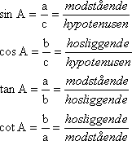
 |  | A
 |  |  |  | c
 |  | b

 |  | C |  |  | a |  | B

 |  | A = ½∙a∙b

 |  | Pythagoras: c2 = a2 + b2

 | Retvinklet trekant - arealberegning
 |  | a | 3
 |  | b | 5 |  |  |  |  |  | A = ½∙5∙3 = 7,5

 | Pythagoras |  |  |  |  |  |  |  |  |  |  |  |  |  |  |  |  |  |  |  | Antal decimaler |  |  |  |  | 2

 |  | a | 3.5
 |  | b | 3
 |  | c |  |  |  |  | c² = a² + b² = 3,5² + 3² = 21,25 |  |  |  |  |  |  |  |  | c = 4,61

 | 3 - 4 - 5 Trekant
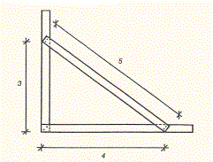
 |  |  |  | 5
 |  | 3

 |  |  |  | 4

 | Ved afsætning af en ret vinkel (900) kan man udnytte en geometrisk regel, der siger, at siderne i en
 | retvinklet trekant forholder sig som 3:4:5.
 | Arbejdstrekanten fremstilles af brædder, hvor sidernes indbyrdes forhold er korrekt f.eks. 3 m, 4 m og 5 m
 | eller 1,5 m 2 m og 2,5 m.

Installatør |  |  |  |  |  | Kloakmester |  |  |  |  |  |  |  |  |  |  |  |  |  |  |  |  |  | DJH
 |  |  |  |  |  |  |  |  |  |  |  |  |  |  |  |  |  |  |  |  |  |  | 5
VVS |  |  |  |  |  | Formler |  |  |  |  |  |  |  |  |  |  |  |  |  |  |  |  | Teknisk Akademi
 |  |  |  |  |  | Arealer

 | Firkant

 |  |  | Rektangel |  |  |  |  | Trapez |  |  |  |  |  |  |  |  |  | Parallelogram
 |  |  |  |  |  |  |  |  |  |  | a
 |  |  |  |  |  |  |  |  |  |  |  |  |  |  |  |  |  | θ |  |  |  |  |  | a
 |  | b |  |  |  |  |  |  |  |  |  |  |  |  |  | h |  |  |  |  |  |  |  |  |  |  | h

 |  |  |  | a |  |  |  |  |  |  | b |  |  |  |  |  |  |  |  |  | b
 |  |  |  |  |  |  |  |  |  | A = ½(a + b) h
 |  |  |  | A = a∙b |  |  |  |  |  |  |  |  |  |  |  |  |  |  |  | A = b∙h

 |  |  |  |  |  |  |  |  |  |  |  |  |  |  |  |  |  |  |  | A = a∙b∙sinθ

 | Firkant - arealberegning |  |  |  |  |  |  |  |  |  |  |  |  |  |  |  |  |  |  |  | Antal decimaler |  |  |  |  | 3
 | Rektangel |  |  |  |  |  | a | 3
 |  |  |  |  |  |  | b | 5 |  |  |  |  |  | A = 5∙3 = 15

 | Trapez |  |  |  |  |  | a | 3
 |  |  |  |  |  |  | b | 4 |  |  |  |  |  | A = ½(3+4)5 = 17,5
 |  |  |  |  |  |  | h | 5

 | Paralellogram |  |  |  |  |  | a
 |  |  |  |  |  |  | b | 5 |  |  |  |  |  | A = 3∙5 = 15
 |  |  |  |  |  |  | h | 3
 |  |  |  |  |  |  | θ

 | Femkant

 | Vinklen v = |  |  | 360 |  | = | 72
 |  |  |  | 5

 | Siden s = |  |  | 2 R∙sin |  | v | = | 2 r∙tan |  | v
 |  |  |  |  |  | 2 |  |  |  | 2

 | A = ¼∙5∙s²∙cot( |  |  |  | π | )
 |  |  |  |  | 5
 | A =5∙r²∙tan( |  |  | π | )
 |  |  |  | 5
 | A = ½∙5∙R²∙sin( |  |  |  | 2π | )
 |  |  |  |  | 5 |  |  |  |  |  |  |  |  |  |  | r - radius i indskreven cirkel
 |  |  |  |  |  |  |  |  |  |  |  |  |  |  |  | R - radius i omskreven cirkel

 | Femkant - arealberegning |  |  |  |  |  |  |  |  |  |  |  |  |  |  |  |  |  |  |  | Antal decimaler |  |  |  |  | 3
 |  | R | 5 |  |  |  | A = ½∙5∙5² sin(2π/5) = 59,441 |  |  |  |  |  |  |  |  |  |  |  |  |  |  |  | s = | 5.878
 |  |  |  |  |  |  |  |  |  |  |  |  |  |  |  |  |  |  |  |  |  |  | r = | 4.045
 |  | r | 6 |  |  |  | A = 5∙6² tan(π/5) = 130,778 |  |  |  |  |  |  |  |  |  |  |  |  |  |  |  | s = | 8.719
 |  |  |  |  |  |  |  |  |  |  |  |  |  |  |  |  |  |  |  |  |  |  | R = | 7.416
 |  | s | 2 |  |  |  | A = ¼∙5∙2² cot(π/5) = 6,882 |  |  |  |  |  |  |  |  |  |  |  |  |  |  |  | r = | 1.376
 |  |  |  |  |  |  |  |  |  |  |  |  |  |  |  |  |  |  |  |  |  |  | R = | 1.701

Installatør |  |  |  |  |  | Kloakmester |  |  |  |  |  |  |  |  |  |  |  |  |  |  |  |  |  | DJH
 |  |  |  |  |  |  |  |  |  |  |  |  |  |  |  |  |  |  |  |  |  |  | 6
VVS |  |  |  |  |  | Formler |  |  |  |  |  |  |  |  |  |  |  |  |  |  |  |  | Teknisk Akademi
 |  |  |  |  |  | Arealer
 | Polygoner
 |  |  |  |  |  |  |  | Regulære polygoner med ens sidelængde
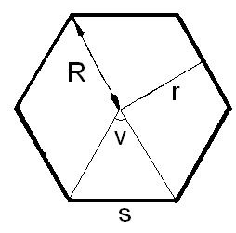
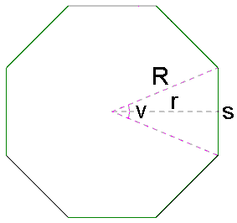
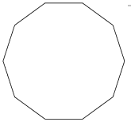

 |  |  |  | Sekskant |  |  |  |  |  |  |  | Ottekant |  |  |  |  |  |  |  |  | Tikant
 |  |  |  | Hexagon |  |  |  |  |  |  |  | Octagon |  |  |  |  |  |  |  |  | Decagon

 |  | n - antal sider

 |  | Vinklen v = |  |  | 360 |  |  |  |  |  |  |  | Siden s = |  |  | 2 R∙sin |  | v | = | 2 r∙tan |  | v
 |  |  |  |  | n |  |  |  |  |  |  |  |  |  |  |  |  | 2 |  |  |  | 2

 |  | A = ¼∙5∙s²∙cot( |  |  |  | π | ) |  |  |  |  |  |  |  | r - radius i indskreven cirkel
 |  |  |  |  |  | n |  |  |  |  |  |  |  |  | R - radius i omskreven cirkel
 |  | A =n∙r²∙tan( |  |  | π | )
 |  |  |  |  | n
 |  | A = ½∙n∙R²∙sin( |  |  |  | 2π | )
 |  |  |  |  |  | n

 |  | n | 8 |  |  | Antal sider |  |  |  | v = | 45 |  | º |  |  |  |  |  |  |  | Antal decimaler |  |  |  |  | 3
 |  | R | 2 |  |  |  | A = ½∙8∙2² sin(2π/8) = 11,314 |  |  |  |  |  |  |  |  |  |  |  |  |  |  |  | s = | 1.531
 |  |  |  |  |  |  |  |  |  |  |  |  |  |  |  |  |  |  |  |  |  |  | r = | 1.848
 |  | r | 2 |  |  |  | A = 8∙2² tan(π/8) = 13,255 |  |  |  |  |  |  |  |  |  |  |  |  |  |  |  | s = | 1.657
 |  |  |  |  |  |  |  |  |  |  |  |  |  |  |  |  |  |  |  |  |  |  | R = | 2.165
 |  | s | 3 |  |  |  | A = ¼∙8∙3² cot(π/8) = 43,456 |  |  |  |  |  |  |  |  |  |  |  |  |  |  |  | r = | 3.621
 |  |  |  |  |  |  |  |  |  |  |  |  |  |  |  |  |  |  |  |  |  |  | R = | 3.92

 | Cirkel

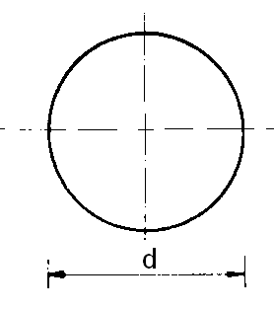

 |  | A = ¼π∙d²

 | Cirkel - arealberegning |  |  |  |  |  |  |  |  |  |  |  |  |  |  |  |  |  |  |  | Antal decimaler |  |  |  |  | 4
 |  | d | 6 |  |  |  | A = ¼π∙6² = 28,2743

Installatør |  |  |  |  |  | Kloakmester |  |  |  |  |  |  |  |  |  |  |  |  |  |  |  |  |  | DJH
 |  |  |  |  |  |  |  |  |  |  |  |  |  |  |  |  |  |  |  |  |  |  | 7
VVS |  |  |  |  |  | Formler |  |  |  |  |  |  |  |  |  |  |  |  |  |  |  |  | Teknisk Akademi
 |  |  |  |  |  | Arealer
 | Cirkeludsnit

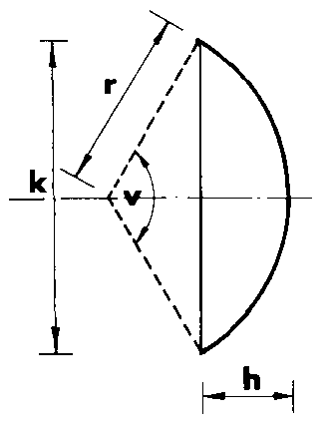
 |  |  |  |  |  |  |  |  |  |  |  | Kordelængden k = |  |  |  |  | 2 r∙sin |  | v
 |  |  |  |  |  |  |  |  |  |  |  |  |  |  |  |  |  |  | 2

 |  |  |  |  |  |  |  |  |  |  |  | Buelængden s = |  |  |  |  | r | π |  | v
 |  |  |  |  |  |  |  |  | s |  |  |  |  |  |  |  |  | 180

 |  |  |  |  |  |  |  |  |  |  |  | Arealet A = ½ |  |  |  | r² | s | - sinv
 |  |  |  |  |  |  |  |  |  |  |  |  |  |  |  |  | r

 |  |  |  |  |  |  |  |  |  |  |  | Højden h = |  |  |  | r | 1- | 1- | k | ²
 |  |  |  |  |  |  |  |  |  |  |  |  |  |  |  |  |  |  | 2r

 | Cirkeludsnit - arealberegning |  |  |  |  |  |  |  |  |  |  |  |  |  |  |  |  |  |  |  | Antal decimaler |  |  |  |  | 3
 |  | r | 155 |  |  |  |  |  | s = | 155 |  | π |  | 40 = |  | 108.21
 |  | v | 40 |  |  | º |  |  |  |  |  | 180
 |  | k | 106.026 |  |  |  |  |  | A | = ½ 155² |  |  | 108.21 |  | - sin(40) |  |  | = | 664.789
 |  | h | 9.348 |  |  |  |  |  |  |  |  |  | 155

 | Ellipse

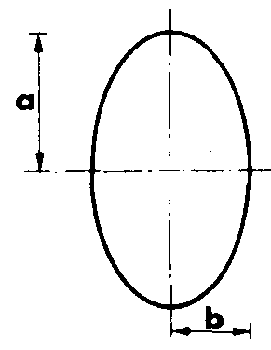
 |  |  |  |  |  |  |  |  |  |  | A = π∙a∙b

 | Ellipse - arealberegning |  |  |  |  |  |  |  |  |  |  |  |  |  |  |  |  |  |  |  | Antal decimaler |  |  |  |  | 3
 |  | a | 5
 |  | b | 3 |  |  |  |  |  | A = π∙3∙5 = 47,124

Installatør |  |  |  |  |  | Kloakmester |  |  |  |  |  |  |  |  |  |  |  |  |  |  |  |  |  | DJH
 |  |  |  |  |  |  |  |  |  |  |  |  |  |  |  |  |  |  |  |  |  |  | 8
VVS |  |  |  |  |  | Formler |  |  |  |  |  |  |  |  |  |  |  |  |  |  |  |  | Teknisk Akademi
 |  |  |  |  |  | Volumen

 | Volumen

 | Kasse
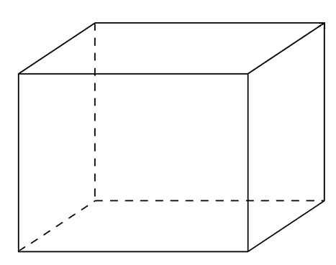

 |  |  |  |  |  |  |  |  | h
 |  |  |  |  |  |  |  |  |  |  |  | V = a∙b∙h

 |  |  |  |  |  |  |  | b

 |  |  |  | a

 | Kasse - Volumen |  |  |  |  |  |  |  |  |  |  |  |  |  |  |  |  |  |  |  | Antal decimaler |  |  |  |  | 2
 | a | 6
 | b | 4 |  |  |  |  |  |  | V = 6∙4∙8 = 192
 | h | 8

 | Cylinder
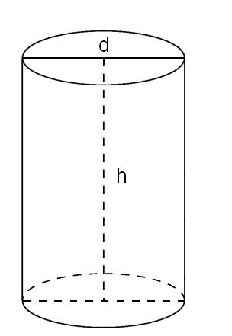

 | Cylinder - Volumen |  |  |  |  |  |  |  |  |  |  |  | Vælg enhed |  |  |  | Meter |  |  |  |  |  |  |  |  |  | Antal decimaler |  |  | 3
 |  |  |  | Indtast kun 1 værdi
 | (r) | Radius |  |  |  |  |  | r = | d |  | eller |  | r = | a |  | r = | 0.104 |  |  | = 0,052 m |  |  |  | eller |  | r = | 0.008 |  | = 0,052 m
 |  |  |  |  |  |  |  |  | 2 |  |  |  |  | π |  |  | 2 |  |  |  |  |  |  |  |  |  | π
 | (d) | Diameter |  |  | 0.104 |  |  | d = | r • 2 |  | eller |  | d = | o
 |  |  |  |  |  |  |  |  |  |  |  |  |  | π
 | (a) | Areal |  |  |  |  |  | a = | r² • π |  |  |  |  |  |  | d = 0,052² • π = 0,008 m²

 | (o) | Omkreds |  |  |  |  |  | o = | d • π |  |  |  |  |  |  | o = 0,104 • π = 0,327 m

 |  |  |  | Indtast kun 1 værdi |  |  |  |  |  | Vælg volumen enhed |  |  |  |  |  |  | m³
 | (h) | Højde |  |  | 1 |  |  | h = | v
 |  |  |  |  |  |  |  |  | a
 | (v) | Volumen |  |  |  |  |  | v = | h • a |  |  |  |  |  |  | v = 1 m • 0,008 m² = 0,008 m³

 | Rør

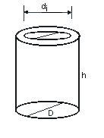

 |  |  |  |  |  |  |  |  | Volumen af rørmaterialet.

 |  |  |  |  |  |  |  |  | V = ¼ π(D² - di²)∙h

 | Rør - Volumen af rørmateriale |  |  |  |  |  |  |  |  |  |  |  |  |  |  |  |  |  |  |  | Antal decimaler |  |  |  |  | 2
 |  | D | 3
 |  | di | 2.8 |  |  |  |  |  | V = ¼ π(3² - 2,8²)7 = 6,38
 |  | h | 7

Installatør |  |  |  |  |  | Kloakmester |  |  |  |  |  |  |  |  |  |  |  |  |  |  |  |  |  | DJH
 |  |  |  |  |  |  |  |  |  |  |  |  |  |  |  |  |  |  |  |  |  |  | 9
VVS |  |  |  |  |  | Formler |  |  |  |  |  |  |  |  |  |  |  |  |  |  |  |  | Teknisk Akademi
 |  |  |  |  |  | Volumen

 | Kegle

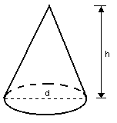

 |  |  |  |  |  |  |  |  | V = |  | h | π∙d²
 |  |  |  |  |  |  |  |  |  |  | 12

 | Kegle - Volumen |  |  |  |  |  |  |  |  |  |  |  |  |  |  |  |  |  |  |  | Antal decimaler |  |  |  |  | 1
 |  | d | 2 |  |  |  |  | V = |  | 7 |  | π∙2² = |  |  | 7.3
 |  | h | 7 |  |  |  |  |  |  | 12

 | Keglestub

 |  |  |  |  |  |  |  |  | V = |  | h | π (D² +D∙d +d²)
 |  |  |  |  |  |  |  |  |  |  | 12

 | Keglestub - Volumen |  |  |  |  |  |  |  |  |  |  |  |  |  |  |  |  |  |  |  | Antal decimaler |  |  |  |  | 3
 |  | D | 4
 |  | d | 2 |  |  | V = |  | 7 |  | π (4² + 4 ∙2 + 2²) = |  |  |  |  |  |  | 51.313
 |  | h | 7 |  |  |  |  | 12

 | Pyramide

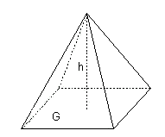

 |  |  |  |  |  |  |  |  | Volumen af en pyramide beregnes ens uanset antal sider ved grundplanet
 |  |  |  |  |  |  |  |  | Grundplan skal bestå af en regulær polygon eller en ligesidet trekant

 |  |  |  |  |  |  |  |  |  | V = |  | 1 | G∙h |  |  |  |  | G - Areal af grundplan
 |  |  |  |  |  |  |  |  |  |  |  | 3 |  |  |  |  |  | h - højde vinkelret på grundplanet

 | Pyramide - Volumen |  |  |  |  |  |  |  |  |  |  |  |  |  |  |  |  |  |  |  | Antal decimaler |  |  |  |  | 3
 |  | G | 12 |  |  |  |  | V = |  | 1 |  | 12∙4 = |  |  | 16
 |  | h | 4 |  |  |  |  |  |  | 3

 | Arealet af grundplanet beregnes ved hjælp af formlerne s. 3 til 6

Installatør |  |  |  |  |  | Kloakmester |  |  |  |  |  |  |  |  |  |  |  |  |  |  |  |  |  | DJH
 |  |  |  |  |  |  |  |  |  |  |  |  |  |  |  |  |  |  |  |  |  |  | 10
VVS |  |  |  |  |  | Formler |  |  |  |  |  |  |  |  |  |  |  |  |  |  |  |  | Teknisk Akademi
 |  |  |  |  |  | Volumen
 | Pyramidestub
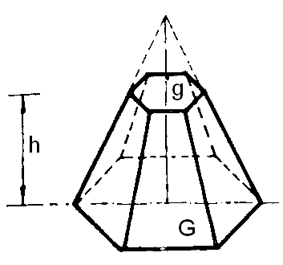
 |  |  |  |  |  |  |  |  |  | Tilsvarende for en pyramidestub beregnes volumen ens,
 |  |  |  |  |  |  |  |  |  | uanset antallet af sider
 |  |  |  |  |  |  |  |  |  | Grundplan skal bestå af en regulær polygon eller en ligesidet trekant
 |  |  |  |  |  |  |  |  |  | G - Areal af grundplan
 |  |  |  |  |  |  |  |  |  | g - Areal af topplan
 |  |  |  |  |  |  |  |  |  | h - højde vinkelret på grundplanet

 |  |  |  |  |  |  |  |  |  | V = |  | h | (G + g + √G∙g)
 |  |  |  |  |  |  |  |  |  |  |  | 3

 | Pyramidestub - Volumen |  |  |  |  |  |  |  |  |  |  |  |  |  |  |  |  |  |  |  | Antal decimaler |  |  |  |  | 4
 |  | D | 12
 |  | d | 5 |  |  | V = |  | 2 |  | π (12 + 5 + √12∙√5) = |  |  |  |  |  |  | 16.4973
 |  | h | 2 |  |  |  |  | 3

 | Prismatoider

 | Prismatoider er kendetegnet ved at have 2 paralle sider, grund og topplan.

 | Retvinklet prismatoide

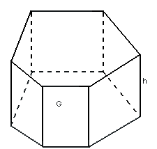

 |  |  |  |  |  |  |  |  |  |  |  |  | G - Areal af grundplan
 |  |  |  |  |  |  |  |  |  |  |  |  | h - højde vinkelret på grundplanet

 |  |  |  |  |  |  |  |  |  |  |  |  | Da prismatoiden er retvinklet er arealet af grundplanet og
 |  |  |  |  |  |  |  |  |  |  |  |  | topplanet ens.

 |  |  |  |  |  |  |  |  |  |  |  |  | V = G∙h

 | #REF! |  |  |  |  |  |  |  |  |  |  |  |  |  |  |  |  |  |  |  | Antal decimaler |  |  |  |  | 2
 |  | G | 12.67 |  |  |  |  | V = |  | 12,67∙3,43 = |  |  |  | 43.46
 |  | h | 3.43

 | Ikke retvinklet prismatoide

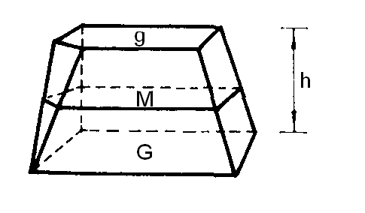
 |  |  |  |  |  |  |  |  |  |  |  | G - Areal af grundplan
 |  |  |  |  |  |  |  |  |  |  |  | g - Areal af topplan
 |  |  |  |  |  |  |  |  |  |  |  | M - Tværsnitsareal ved ½ højde
 |  |  |  |  |  |  |  |  |  |  |  | h - højde vinkelret på grundplanet

 |  |  |  |  |  |  |  |  |  |  |  | V = |  | h | (G + g + 4M)
 |  |  |  |  |  |  |  |  |  |  |  |  |  | 6
 | Ikke retvinklet prismatoide - Volumen |  |  |  |  |  |  |  |  |  |  |  |  |  |  |  |  |  |  |  | Antal decimaler |  |  |  |  | 2
 |  | G | 7.89
 |  | M | 4.56
 |  | g | 3.12 |  |  | V = |  | 4.37 |  | (7,89 + 3,12 + 4∙4,56) = |  |  |  |  |  |  | 21.3
 |  | h | 4.37 |  |  |  |  | 6

Installatør |  |  |  |  |  | Kloakmester |  |  |  |  |  |  |  |  |  |  |  |  |  |  |  |  |  | DJH
 |  |  |  |  |  |  |  |  |  |  |  |  |  |  |  |  |  |  |  |  |  |  | 11
VVS |  |  |  |  |  | Formler |  |  |  |  |  |  |  |  |  |  |  |  |  |  |  |  | Teknisk Akademi
 |  |  |  |  |  | Volumen
 | Kile

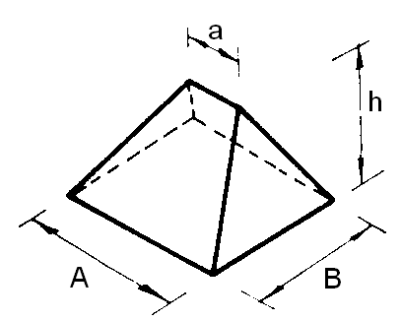
 |  |  |  |  |  |  |  |  |  |  | Kiler har et rektangulært grundplan

 |  |  |  |  |  |  |  |  |  |  |  | V = |  | B∙h |  | (2A + a)
 |  |  |  |  |  |  |  |  |  |  |  |  |  | 6

 | Kile - Volumen |  |  |  |  |  |  |  |  |  |  |  |  |  |  |  |  |  |  |  | Antal decimaler |  |  |  |  | 3
 |  | A | 7.89
 |  | B | 4.56
 |  | a | 3.12 |  |  | V = |  | 4,56∙4,37 |  |  | (2∙7,89 + 3,12) = |  |  |  |  |  | 62.771
 |  | h | 4.37 |  |  |  |  | 6

 | Afskåret kile
 |  |  |  |  |  |  |  | Kaldes også en Obelisk
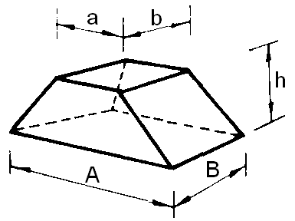
 |  |  |  |  |  |  |  |  |  |  |  | En afskåret kile har rektangulært grundplan og topplan

 |  |  |  |  |  |  |  |  |  |  |  | V = |  | h | (A∙B + a∙b + (A + a)(B + b))
 |  |  |  |  |  |  |  |  |  |  |  |  |  | 6

 | Afskåret kile - Volumen |  |  |  |  |  |  |  |  |  |  |  |  |  |  |  |  |  |  |  | Antal decimaler |  |  |  |  | 3
 |  | A | 7.89
 |  | B | 4.56 |  |  | V = |  | 4.37 |  | ((7,89∙4,56 + 3,42∙2,12 + (7,89 + 3,42)(4,56 + 2,12))
 |  | a | 3.42 |  |  |  |  | 6
 |  | b | 2.12 |  |  | V = |  | 86.511
 |  | h | 4.37

 | Kugle
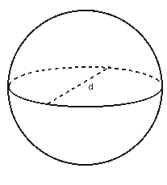

 |  |  |  |  |  |  |  |  |  |  | V = |  | 1 | π∙d³
 |  |  |  |  |  |  |  |  |  |  |  |  | 6

 | Kugle - Volumen |  |  |  |  |  |  |  |  |  |  |  |  |  |  |  |  |  |  |  | Antal decimaler |  |  |  |  | 2
 |  | d | 10 |  |  |  |  | V = |  | 1 | π∙10³ = |  |  | 523.6
 |  |  |  |  |  |  |  |  |  | 6

Installatør |  |  |  |  |  | Kloakmester |  |  |  |  |  |  |  |  |  |  |  |  |  |  |  |  |  | DJH
 |  |  |  |  |  |  |  |  |  |  |  |  |  |  |  |  |  |  |  |  |  |  | 12
VVS |  |  |  |  |  | Formler |  |  |  |  |  |  |  |  |  |  |  |  |  |  |  |  | Teknisk Akademi
 |  |  |  |  |  | Volumen
 | Kuglekalot
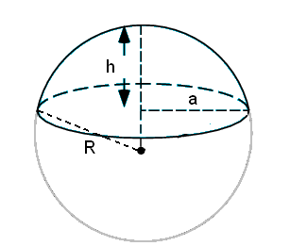
 |  |  |  |  |  |  |  |  |  |  |  | Top af kugle

 |  |  |  |  |  |  |  |  |  | V = |  | π∙h |  | (3a² + h²)
 |  |  |  |  |  |  |  |  |  |  |  | 6

 |  |  |  |  |  |  |  |  |  | V = |  | π∙h² |  | (3R - h)
 |  |  |  |  |  |  |  |  |  |  |  | 3

 | Kuglekalot - Volumen |  |  |  |  |  |  |  |  |  |  |  |  |  |  |  |  |  |  |  | Antal decimaler |  |  |  |  | 3
 |  | a | 2
 |  | h | 4 |  |  | V = |  | π∙4 |  |  | (3∙2² + 4²) = |  |  |  |  |  |  | 58.643
 |  |  |  |  |  |  |  | 6

 |  | R | 4
 |  | h | 2 |  |  | V = |  | π∙2² |  |  | (3∙4 - 2) = |  |  |  |  |  |  | 167.552
 |  |  |  |  |  |  |  | 3

 | Kugleudsnit
 |  |  |  |  |  |  |  |  |  |  |  | Udsnit fra centrum af kuglen
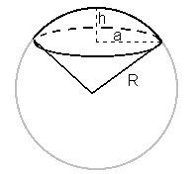

 |  |  |  |  |  |  |  |  |  | V = | 2∙π∙R²∙h
 |  |  |  |  |  |  |  |  |  |  | 3

 |  |  |  |  |  |  |  |  |  | R = | a² + h²
 |  |  |  |  |  |  |  |  |  |  | 2h

 | Kugleudsnit - Volumen |  |  |  |  |  |  |  |  |  |  |  |  |  |  |  |  |  |  |  | Antal decimaler |  |  |  |  | 2
 |  | R | 5
 |  | h | 3 |  |  |  |  |  | V = 2/3∙π∙5²∙3 = 157,08

 |  | a | 5 |  |  |  |  |  | R = | 5² + 5² |  |  |  | = | 5
 |  | h | 5 |  |  |  |  |  |  | 2∙5

 |  |  |  |  |  |  |  |  | V = 2/3∙π∙5²∙5 = 261,8

 | Kuglebælte
 |  |  |  |  |  |  |  |  |  |  |  |  | Udskåret skive fra kuglen
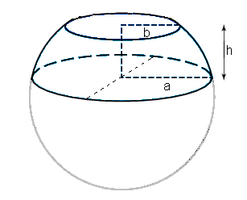

 |  |  |  |  |  |  |  |  | V = |  | π∙h |  | (3a² + 3b² + h²)
 |  |  |  |  |  |  |  |  |  |  | 6

 | Kuglebælte - Volumen |  |  |  |  |  |  |  |  |  |  |  |  |  |  |  |  |  |  |  | Antal decimaler |  |  |  |  | 4
 |  | a | 5
 |  | b | 2 |  |  |  |  |  | V = |  | π∙3 |  |  | (3∙5² + 3∙2² + 3²) = |  |  |  |  |  |  |  | 150.7964
 |  | h | 3 |  |  |  |  |  |  |  | 6

Installatør |  |  |  |  |  | Kloakmester |  |  |  |  |  |  |  |  |  |  |  |  |  |  |  |  |  | DJH
 |  |  |  |  |  |  |  |  |  |  |  |  |  |  |  |  |  |  |  |  |  |  | 13
VVS |  |  |  |  |  | Formler |  |  |  |  |  |  |  |  |  |  |  |  |  |  |  |  | Teknisk Akademi
 |  |  |  |  |  | Jordarbejder

 | Jordarbejde

 | Rektangulær grøft

 |  |  |  |  |  |  |  |  |  |  | Længdesnit af grøft
 |  | Tværsnit |  |  |  |  |  |  |  |  |  |  |  |  |  |  |  |  |  |  | d2

 |  | d |  |  |  |  |  | d1

 |  |  | b

 |  |  |  |  |  |  |  |  |  |  |  |  |  | L

 |  | b | Bundbredde af grøft |  |  |  |  |  | L |  |  | Vandret længde af grøft
 |  | d | Dybde af grøft |  |  |  |  |  | d1 og d2 |  |  | Dybder ved start og slut

 |  | V = ½(d1 + d2) L∙b

 | Rektangulær grøft - Volumen |  |  |  |  |  |  |  |  |  |  |  |  |  |  |  |  |  |  |  | Antal decimaler |  |  |  |  | 4 |  | HJEM
 |  | b | 0.6
 |  | d1 | 2.3 |  |  | V = ½(2,3 + 3,5) 159∙0,6 = 276,66
 |  | d2 | 3.5
 |  | L | 159

 | Grøft med anlæg

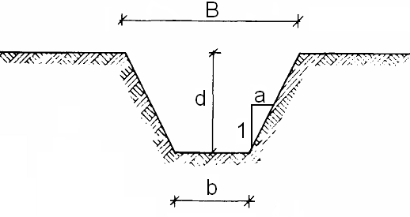
 |  |  |  |  |  |  |  |  |  |  |  |  |  |  |  |  |  |  | b | Bundbredden
 |  |  |  |  |  |  |  |  |  |  |  |  |  |  |  |  |  |  | B | Overbredde
 |  |  |  |  |  |  |  |  |  |  |  |  |  |  |  |  |  |  | a | Skråningsanlæg
 |  |  |  |  |  |  |  |  |  |  |  |  |  |  |  |  |  |  | d | dybde

 | Overbredde: |  |  |  |  |  | B = b + 2∙d∙a

 | Tværsnitsareal: |  |  |  |  |  |  | A = d∙b + d²∙a

 | Grøft med anlæg - Overbredde og tværsnitsareal |  |  |  |  |  |  |  |  |  |  |  |  |  |  |  |  |  |  |  | Antal decimaler |  |  |  |  | 3 |  | HJEM
 |  | b | 0.8
 |  | d | 2.3 |  |  |  |  | B = 0,8 + 2∙2,3∙0,5 = 3,1
 |  | a | 0.5 |  |  |  |  | A = 2,3∙0,8 + 2,3²∙0,5 = 4,485

Installatør |  |  |  |  |  | Kloakmester |  |  |  |  |  |  |  |  |  |  |  |  |  |  |  |  |  | DJH
 |  |  |  |  |  |  |  |  |  |  |  |  |  |  |  |  |  |  |  |  |  |  | 14
VVS |  |  |  |  |  | Formler |  |  |  |  |  |  |  |  |  |  |  |  |  |  |  |  | Teknisk Akademi
 |  |  |  |  |  | Jordarbejder
 | Volumen af grøft med anlæg
 |  |  |  |  |  |  |  |  |  |  |  |  |  |  |  |  |  |  |  |  |  |  |  |  |  |  |  | HJEM

 |  |  |  |  |  |  |  |  |  |  | Længdesnit af grøft
 |  | Tværsnit |  |  |  |  |  |  |  |  |  |  |  |  |  |  |  |  |  |  | d2
 |  |  |  |  | a |  |  |  |  |  |  |  |  |  | dM
 | d |  |  |  |  |  |  | d1

 |  |  | b

 |  |  |  |  |  |  |  |  |  |  |  |  |  | L
 |  | V = |  | L | (A1 + A2 + 4AM) |  |  |  |  |  | Formel for ikke retvinklet prismatoide anvendes, se s.10
 |  |  |  | 6

 | Volumen af grøft med anlæg |  |  |  |  |  |  |  |  |  |  |  |  |  |  |  |  |  |  |  | Antal decimaler |  |  |  |  | 2
 |  | b | 0.85 |  |  |  | Bundbredde
 |  | d1 | 6.25 |  |  |  | dybde ved start
 |  | d2 | 3.45 |  |  |  | dybde ved slut
 |  | a | 2 |  |  |  | skråningsanlæg for grøften
 |  | L | 70 |  |  |  | Vandret mål for grøften

 |  | dM = ½(d1 + d2) = |  |  |  |  | ½(6,25 + 3,45) = 4,85 |  |  |  |  |  | dybde ved ½ længde |  |  |  |  |  | 4.85

 |  | Tværsnitsarealer
 |  | A1 = d1∙b + d1²∙a = |  |  |  |  | 6,25∙0,85 + 6,25²∙2 = 83,44 |  |  |  |  |  |  |  |  |  |  |  | 83.4375
 |  | A2 = d2∙b + d2²∙a = |  |  |  |  | 3,45∙0,85 + 3,45²∙2 = 26,74 |  |  |  |  |  |  |  |  |  |  |  | 26.7375
 |  | AM = dM∙b + dM²∙a = |  |  |  |  | 4,85∙0,85 + 4,85²∙2 = 51,17 |  |  |  |  |  |  |  |  |  |  |  | 51.1675

 |  | Volumen
 |  | V = |  | L | (A1 + A2 + 4AM) |  |  |  |  | = | 70 |  | (83,44 + 26,74 + 4∙51,17) = 3673,19
 |  |  |  | 6 |  |  |  |  |  |  | 6

 | Bundbredder jf. DS475

 |  | Udv. diameter af ledning |  |  |  |  |  | Mindste bunddbredde
 |  | dy mm |  |  |  |  |  | mm
 |  | 75 - 160 |  |  |  |  |  | dy + 2∙100
 |  | 160 - 355 |  |  |  |  |  | dy + 2∙150
 |  | 355 - 600 |  |  |  |  |  | dy + 2∙200
 |  | 600 - |  |  |  |  |  | dy + 2∙300

Installatør |  |  |  |  |  | Kloakmester |  |  |  |  |  |  |  |  |  |  |  |  |  |  |  |  |  | DJH
 |  |  |  |  |  |  |  |  |  |  |  |  |  |  |  |  |  |  |  |  |  |  | 15
VVS |  |  |  |  |  | Formler |  |  |  |  |  |  |  |  |  |  |  |  |  |  |  |  | Teknisk Akademi
 |  |  |  |  |  | Jordarbejder
 |  |  |  |  |  |  |  |  |  |  |  |  |  |  |  |  |  |  |  |  |  |  |  |  |  |  |  | HJEM
 | Udgravning skrå sider

 | Volumen af udgravning kan |  |  |  |  |  |  |  |  |  |  |  |  |  | Udgravning med anlæg
 | hvis bund og top er parallelle
 | beregnes som en afskåret kile |  |  |  |  |  |  |  |  |  |  |  |  |  |  |  |  |  |  |  |  | d

 |  |  |  |  |  |  |  |  |  |  |  |  |  |  |  |  |  |  | Set fra siden
 | V = |  | d | (L∙B + l∙b + (L + l)(B + b))
 |  |  | 6
 |  |  |  |  |  |  |  |  |  |  |  |  |  |  |  |  |  | Plan
 | Kendes længden l og bredden b ved grundplan
 | samt anlæg a og dybden d, kan topplanet
 | beregnes som |  |  |  |  |  |  |  |  |  |  |  | B |  | b

 |  | B = b + 2∙d∙a |  |  |  | og |  | L = l + 2∙d∙a
 |  |  |  |  |  |  |  |  |  |  |  |  |  |  |  |  |  |  |  | l

 |  |  |  |  |  |  |  |  |  |  |  |  |  |  |  |  |  |  |  | L

 | Udgravning skrå sider - Volumen I |  |  |  |  |  |  |  |  |  |  |  |  |  |  |  |  |  |  |  | Antal decimaler |  |  |  |  | 3
 |  | b | 6.56 |  |  |  | Bundbredde
 |  | l | 12.53 |  |  |  | længde i bund
 |  | d | 3.85 |  |  |  | dybde af udgravninv
 |  | a | 0.5 |  |  |  | skråningsanlæg for udgravning

 |  | Overbredde
 |  | B = b + 2∙d∙a = |  |  |  | 6,56 + 2∙3,85∙0,5 = 10,41 |  |  |  |  |  |  |  |  |  |  |  |  | 10.41
 |  | L = l + 2∙d∙a = |  |  |  | 12,53 + 2∙3,85∙0,5 = 16,38 |  |  |  |  |  |  |  |  |  |  |  |  | 16.38

 |  | V = |  | 3.85 |  | (16,38∙10,41 + 12,53∙6,56 + (16,38 + 12,53)(10,41 + 6,56) =476,961
 |  |  |  | 6

 | Kendes Længde og Bredde for topplan, kan volumen beregnes som:
 | Udgravning skrå sider - Volumen II |  |  |  |  |  |  |  |  |  |  |  |  |  |  |  |  |  |  |  | Antal decimaler |  |  |  |  | 3
 |  | b | 6.56 |  |  |  | Bundbredde
 |  | l | 12.53 |  |  |  | længde i bund
 |  | B | 10.41 |  |  |  | Topbredde
 |  | L | 16 |  |  |  | Top- længde
 |  | d | 3.85 |  |  |  | dybde af udgravning

 |  | V = |  | 3.85 |  | (16∙10,41 + 12,53∙6,56 + (16 + 12,53)(10,41 + 6,56) =470,284
 |  |  |  | 6

Installatør |  |  |  |  |  | Kloakmester |  |  |  |  |  |  |  |  |  |  |  |  |  |  |  |  |  | DJH
 |  |  |  |  |  |  |  |  |  |  |  |  |  |  |  |  |  |  |  |  |  |  | 16
VVS |  |  |  |  |  | Formler |  |  |  |  |  |  |  |  |  |  |  |  |  |  |  |  | Teknisk Akademi
 |  |  |  |  |  | Jordarbejder |  |  |  |  |  |  |  |  |  |  |  |  |  |  |  |  |  |  |  |  |  | HJEM

 | Rampe

 | Volumen af nedkørselsrampe
 | beregnes ud fra nedenstående:

 | V = |  | d² | 3∙b + 2∙d∙n(1- |  |  |  | n | (m - n)
 |  |  | 6 |  |  |  |  | m

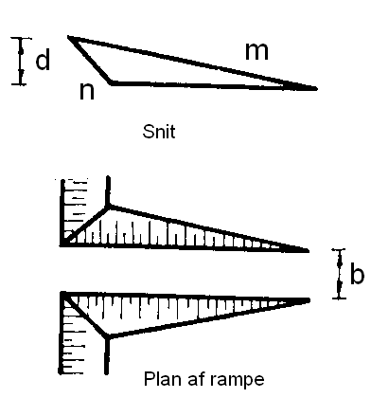
 | Hvor:

 | d | dybde af udgravning
 | b | bredde af kørebane på rampe
 | m | skråningsanlæg på rampe
 | n | skråningsanlæg for udgavning

 |  |  |  | m |  |  |  | n
 |  |  |  |  |  | 1 |  |  | 1

 | Rampe - Volumen I |  |  |  |  |  |  |  |  |  |  |  |  |  |  |  |  |  |  |  | Antal decimaler |  |  |  |  | 2 |  | HJEM
 |  | b | 2 |  |  |  | Bredde af kørebane på rampe
 |  | d | 4 |  |  |  | dybde af udgravning
 |  | m | 9 |  |  |  | Skråningsanlæg på rampe
 |  | n | 0.5 |  |  |  | Skråningsanlæg på udgravning ( siderne af rampe)

 |  | V = |  | 4² |  | ( 3∙2 + 2∙4∙0,5(1 -0,5/ 9))9 - 0,5) = 221,63
 |  |  |  | 6

 |  |  |  |  |  |  |  |  |  |  |  |  |  |  |  |  |  |  | d
 | Mod lodret mur
 | Ved en rampe mod en lodret side (mur)
 | findes volumen af rampe ved:
 |  |  |  |  |  |  |  |  |  |  | d | dybde af udgravning
 | V = |  | d² | (3∙b + 2∙d∙n)m |  |  |  |  |  |  | b | bredde af kørebane på rampe |  |  |  |  |  |  |  |  |  |  |  |  | b
 |  |  | 6 |  |  |  |  |  |  |  | m | skråningsanlæg på rampe
 |  |  |  |  |  |  |  |  |  |  | n | anlæg på rampens sider

 | Rampe - Volumen II |  |  |  |  |  |  |  |  |  |  |  |  |  |  |  |  |  |  |  | Antal decimaler |  |  |  |  | 3 |  | HJEM
 |  | b | 2 |  |  |  | Bredde af kørebane på rampe
 |  | d | 4 |  |  |  | dybde af udgravning
 |  | m | 8 |  |  |  | Skråningsanlæg på rampe
 |  | n | 0.5 |  |  |  | Skråningsanlæg på rampens sider

 |  | V = |  | 4² |  | ( 3∙2 + 2∙4∙0,5) 8 = 213,333
 |  |  |  | 6

Installatør |  |  |  |  |  | Kloakmester |  |  |  |  |  |  |  |  |  |  |  |  |  |  |  |  |  | DJH
 |  |  |  |  |  |  |  |  |  |  |  |  |  |  |  |  |  |  |  |  |  |  | 17
VVS |  |  |  |  |  | Formler |  |  |  |  |  |  |  |  |  |  |  |  |  |  |  |  | Teknisk Akademi
 |  |  |  |  |  | Fundamenter

 | Fundamenter
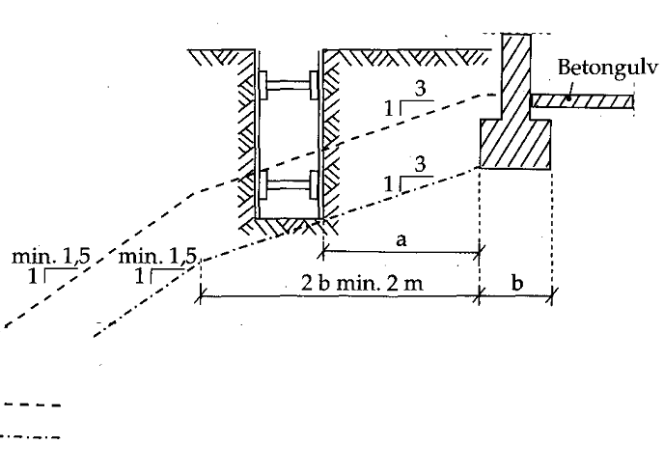
 | Fundamenter i Sandjord

 | Som det fremgår findes der 2 grænseflader for sandjord:
 | I nærheden af bygninger anvendes ofte afstivede render

 |  |  | Grænseflade for udgravninger med anlæg

 |  |  | Grænseflade for afstivede render. Som vist på billedet.
 |  |  | Max. Bredde 0.6 m eller 0.5∙a, dog højst 2.5 m

 | Fundamenter i Lerjord

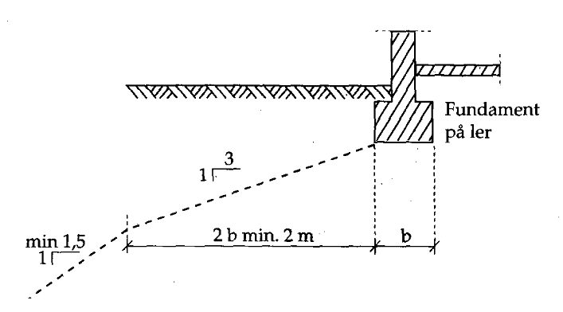

 | I lerjord kan man ofte udføre udgravninger uden anlæg. Derfor svarer kravene til en afstivet
 | udgravning i sandjord.

 | Kan ovenstående krav ikke overholdes, må fundamentet sænkes!

Installatør |  |  |  |  |  | Kloakmester |  |  |  |  |  |  |  |  |  |  |  |  |  |  |  |  |  | DJH |  |  |  | HJEM
 |  |  |  |  |  |  |  |  |  |  |  |  |  |  |  |  |  |  |  |  |  |  | 18
VVS |  |  |  |  |  | Formler |  |  |  |  |  |  |  |  |  |  |  |  |  |  |  |  | Teknisk Akademi
 |  |  |  |  |  | Fundamenter
 | Fundamenter - afstand & dybde
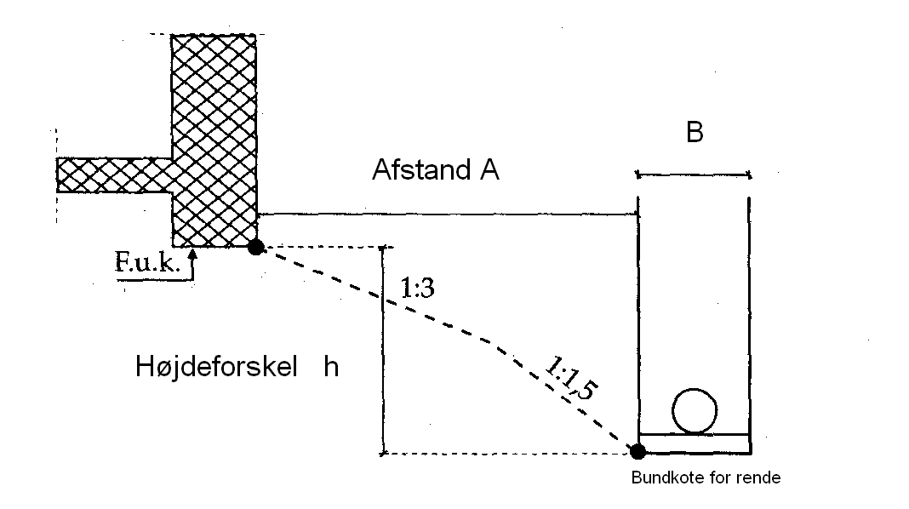

 | Minimal afstand fra fundament til rende

 | Hvis h ≤ 0.67 m: |  |  |  |  | A = h∙3
 | Hvis h > 0.67 m: |  |  |  |  | A = 2.0 + (h - 0.67)1.5

 | Minimal afstand fra fundament til rende |  |  |  |  |  |  |  |  |  |  |  |  |  |  |  |  |  |  |  | Antal decimaler |  |  |  |  | 2
 | FUK |  | 1.6 |  |  |  | Fundamentsunderkant
 |  | h | 1.8 |  |  |  | Højdeforskel fra FUK til bundkote for renden

 |  | Bundkote for rende |  |  |  |  |  | -0.2

 |  | Afstanden A = |  |  |  |  | 2,0 + (1,8 - 0,67)1,5 = 3,7

 |  | Skal renden føres tættere på fundamentet, må fundamentsunderkanten sænkes

 | Maksimal dybde af udgravning

 | Hvis A ≤ 2 m: |  |  |  | h = |  | A
 |  |  |  |  |  |  | 3
 | Hvis A > 2 m: |  |  |  | h = |  | A - 2.0 |  |  | + 0.67
 |  |  |  |  |  |  | 1.5

 | Maksimal dybde af udgravning |  |  |  |  |  |  |  |  |  |  |  |  |  |  |  |  |  |  |  | Antal decimaler |  |  |  |  | 2
 | FUK |  | 1.6 |  |  |  | Fundamentsunderkant
 |  | A | 2.45 |  |  |  | Afstand fra rende til fundament

 |  | Max. bundkote for rende |  |  |  |  |  |  | 0.63

 |  | Højdeforskel h: |  |  |  |  | h = |  | 2,45 - 2 |  | + | 0,67 = 0,97
 |  |  |  |  |  |  |  |  | 1.5
 |  | Skal renden føres dybere, må fundamentsunderkanten sænkes

Installatør |  |  |  |  |  | Kloakmester |  |  |  |  |  |  |  |  |  |  |  |  |  |  |  |  |  | DJH
 |  |  |  |  |  |  |  |  |  |  |  |  |  |  |  |  |  |  |  |  |  |  | 19
VVS |  |  |  |  |  | Formler |  |  |  |  |  |  |  |  |  |  |  |  |  |  |  |  | Teknisk Akademi
 |  |  |  |  |  | Fundamenter
 | Udgravning for brønde

Udgravning for brønd

Brønd

 |  |  |  |  | A

 |  | Ved udgravning for en brønd skal man tilsvarende sikre sig, at denne udgravning ikke svækker
 |  | fundamentet

 |  |  |  |  |  |  |  |  |  |  |  | Brønd
 |  | FUK
 |  |  |  |  |  |  | h

 |  |  |  |  |  | A

 |  | Som vist for renderne kan vi beregne om afstand og højdeforskel medfører, om fundamentet skal
 |  | sænkes.
 |  | Skal fundamentet sænkes, er det næste problem at bestemme udstrækningen af det område,
 |  | der skal sænkes. Vi skal finde ud af, hvor stort et område, der er påvirket af udgravningen.

 |  |  |  |  |  | Tilladt afstand

 |  |  |  |  | A

 |  |  |  |  |  | Medfører afstanden og højdeforskellen, at fundamentet skal sænkes, kan man
 |  |  |  |  |  | tilsvarende finde ud af hvilken afstand, der kan tillades ud fra højdeforskellen.

 |  |  |  |  |  | Ud fra dette bestemmes den nødvendige udstrækning af fundamentsforstærkningen

Installatør |  |  |  |  |  | Kloakmester |  |  |  |  |  |  |  |  |  |  |  |  |  |  |  |  |  | DJH
 |  |  |  |  |  |  |  |  |  |  |  |  |  |  |  |  |  |  |  |  |  |  | 20
VVS |  |  |  |  |  | Formler |  |  |  |  |  |  |  |  |  |  |  |  |  |  |  |  | Teknisk Akademi
 |  |  |  |  |  | Fundamenter |  |  |  |  |  |  |  |  |  |  |  |  |  |  |  |  |  |  |  |  |  | HJEM

 |  |  |  |  |  | Beregning af udstrækning af fundamentsforstærkning

 |  |  |  |  |  | At + ½D - Tilladt afstand + ½ diameter af udgravning

 |  |  | F

 |  |  |  |  | A + ½D

 |  |  |  |  |  |  |  | Ved at regne ud fra centrum af brønden fås en retvinklet trekant hvor
 |  |  |  |  |  |  |  | længderne kan beregnes ud fra Pythagoras

 |  |  |  |  |  |  | Afstanden F findes som:

 |  |  |  |  |  |  | F² = (At + ½D)² - (A + ½D)² |  |  |  |  |  |  |  | hvor D er diameter for udgravning

 | Beregning af fundamentsforstærkning |  |  |  |  |  |  |  |  |  |  |  |  |  |  |  |  |  |  |  | Antal decimaler |  |  |  |  | 3 |  | HJEM
 | FUK |  | 11.07 |  |  |  | Fundamentsunderkant
 |  | A | 2.8 |  |  |  | Afstand fra udgravning ved brønden til fundamentet
 |  | h | 1.9 |  |  |  | Højdeforskel fra FUK til bundkote for udgravning ved brønd |  |  |  |  |  |  |  |  |  |  |  |  |  |  |  | 3.845
 |  | D | 2 |  |  |  | Diameter af udgravning ved brønd |  |  |  |  |  |  |  |  |  |  |  |  |  |  |  | 1.2

 |  | Tilladt højdeforskel h: |  |  |  |  |  |  | h = |  | 2,8 - 2 |  | + | 0,67 = 1,2
 |  |  |  |  |  |  |  |  |  |  | 1.5

 |  | Sænkning af fundament |  |  |  |  |  |  | 1,9 - 1,2 = 0,697 |  |  |  |  |  | Ny FUK: |  |  | 10.37

 |  | Tilladt afstand At = |  |  |  |  |  | 2,0 + (1,9 - 0,67)1,5 = 3,845

 |  | Afstand til brøndmidten At + ½D = |  |  |  |  |  |  |  |  |  | 3,845 + ½∙2 = 4,845

 |  | Længde af fundamentsforstærkning, F: |  |  |  |  |  |  |  |  |  |  | F = √ |  | 4,845² - 3,8² |  |  |  | = | 3.006

 |  | Samlet længde af fundamentsforstærkning: |  |  |  |  |  |  |  |  |  |  |  |  | 2 ∙ 3,006 = 6,012

 |  |  |  |  | At + ½D = 4,845
 |  |  | 3.006
 |  | F
 |  |  |  |  | A+½D = 3,8
 |  |  | 3.006
 |  | F
 |  |  |  |  |  | A = 2,8

Installatør |  |  |  |  |  | Kloakmester |  |  |  |  |  |  |  |  |  |  |  |  |  |  |  |  |  | DJH
 |  |  |  |  |  |  |  |  |  |  |  |  |  |  |  |  |  |  |  |  |  |  | 21
VVS |  |  |  |  |  | Formler |  |  |  |  |  |  |  |  |  |  |  |  |  |  |  |  | Teknisk Akademi
 |  |  |  |  |  | Fundamenter |  |  |  |  |  |  |  |  |  |  |  |  |  |  |  |  |  |  |  |  |  | HJEM
 | Krydsning af fundamenter

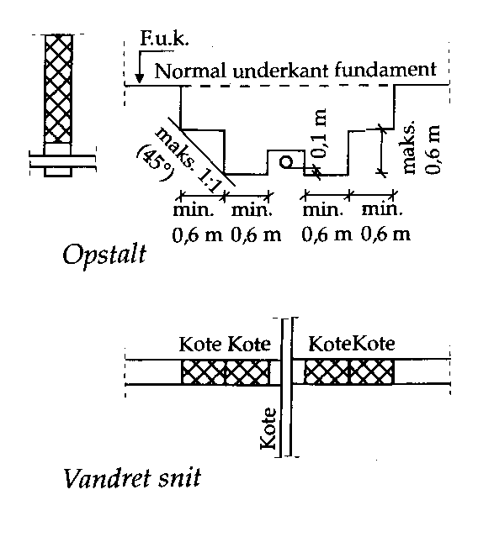

 | Aftrapning ved fundamentsunderføring

 | Beregning af aftrapning |  |  |  |  |  |  |  |  |  |  |  |  |  |  |  |  |  |  |  | Antal decimaler |  |  |  |  | 3
 | FUK |  | 12.43 |  |  |  | Fundamentsunderkant
 |  | BK | 11.8 |  |  |  | Bundkote for rør ved skæring med fundamentet |  |  |  |  |  |  |  |  |  |  |  |  | 0.73 |  |  | 2
 |  | Dy | 110 |  |  |  | Udvendig diameter af rør [mm] |  |  |  |  |  |  |  |  |  |  |  |  | 1.2166666667 |  |  | 1

 |  | Aftrapning er nødvendig
 |  | FUK - 100 mm under BK 11,8 - 0,1 = 11,7

 |  | Udstrækning af aftrapning: 2,81 m

 | Forudsætning : 15 cm på hver side af rørene
Installatør |  |  |  |  |  | Kloakmester |  |  |  |  |  |  |  |  |  |  |  |  |  |  |  |  |  | DJH
 |  |  |  |  |  |  |  |  |  |  |  |  |  |  |  |  |  |  |  |  |  |  | 22
VVS |  |  |  |  |  | Formler |  |  |  |  |  |  |  |  |  |  |  |  |  |  |  |  | Teknisk Akademi
 |  |  |  |  |  | Nivellement
Opstilling |  |  |  |  | Punkt |  |  |  | Aflæsning |  |  |  | Sigteplan |  |  |  | Kote |  |  |  | Anmærkning

Installatør |  |  |  |  |  | Kloakmester |  |  |  |  |  |  |  |  |  |  |  |  |  |  |  |  |  | DJH
 |  |  |  |  |  |  |  |  |  |  |  |  |  |  |  |  |  |  |  |  |  |  | 23
VVS |  |  |  |  |  | Formler |  |  |  |  |  |  |  |  |  |  |  |  |  |  |  |  | Teknisk Akademi
 |  |  |  |  |  | Koter, fald og højdetab
 | Koter og fald

 |  |  |  |  |  |  |  |  |  |  |  |  |  |  |  |  |  |  |  |  |  |  |  | 3700
 |  |  |  |  |  |  |  |  |  |  |  |  |  |  |  |  |  |  |  |  |  |  |  | 3640
 |  |  |  |  |  |  |  |  |  |  | L |  |  |  |  |  |  |  |  |  |  |  |  | 3000
 |  | 3700 |  |  |  |  |  |  |  |  |  |  |  |  |  |  |  |  |  |  |  |  |  | 20
zØ |  |  |  |  |  |  |  |  |  |  |  |  | 3000 m

 |  |  |  |  |  |  |  |  |  | f

 |  |  |  |  |  |  |  |  |  |  |  | 20
 |  |  |  |  |  |  |  |  |  |  |  |  |  | o/oo

 |  |  |  |  |  |  |  |  |  |  |  |  |  |  |  |  |  |  |  |  | 3640 |  |  |  |  |  |  | HJEM
 |  |  |  |  |  |  |  |  |  |  |  |  |  |  |  |  |  |  | zN

 | zØ |  | 3700 |  |  |  |  | Øvre kote |  |  |  |  | zØ = zN + |  |  | f · L |  |  |  |  |  |  |  |  |  |  |  | zØ |  |  | Øvre kote | zØ = zN + |  | f · L |  |  | zØ | Øvre kote | zØ = zN + |  | f · L
 |  |  |  |  |  |  |  |  |  |  |  |  |  |  |  | 1000 |  |  |  |  |  |  |  |  |  |  |  |  |  |  |  |  |  | 1000 |  |  |  |  |  |  | 1000
 | zN |  |  |  |  |  |  | Nedre kote |  |  |  |  | zN = zØ - |  |  | f · L |  |  | = 3700 - 20·3000/1000 = 3640 |  |  |  |  |  |  |  |  | zN |  |  | Nedre kote | zN = zØ - |  | f · L |  |  | zN | Nedre kote | zN = zØ - |  | f · L
 |  |  |  |  |  |  |  |  |  |  |  |  |  |  |  | 1000 |  |  |  |  |  |  |  |  |  |  |  |  |  |  |  |  |  | 1000 |  |  |  |  |  |  | 1000
 | L |  | 3000 |  |  |  |  | Længde af rør |  |  |  |  | L = | zØ - zN |  |  | ·1000 |  |  |  |  |  |  |  |  |  |  | L |  |  | Længde af rør | L = | zØ - zN |  | ·1000 |  | L | Længde af rør | L = | zØ - zN |  | ·1000
 |  |  |  |  |  |  |  |  |  |  |  |  |  | f |  |  |  |  |  |  |  |  |  |  |  |  |  |  |  |  |  |  | f |  |  |  |  |  |  | f
 | f |  | 20 |  |  |  |  | fald i o/oo |  |  |  |  | f = | zØ - zN |  |  | ·1000 |  | = 20 |  |  |  |  |  |  |  |  | f |  |  | fald i o/oo | f = | zØ - zN |  | ·1000 | = | f | fald i o/oo | f = | zØ - zN |  | ·1000 | =
 |  |  |  |  |  |  |  |  |  |  |  |  |  | f |  |  |  |  |  |  |  |  |  |  |  |  |  |  |  |  |  |  | f |  |  |  |  |  |  | f
 | Indsæt 3 af tallene - og det sidste bliver beregnet |  |  |  |  |  |  |  |  |  |  |  |  |  |  |  |  |  |  |  |  |  |  |  |  |  |  | Indsæt 3 af tallene - og det sidste bliver beregnet |  |  |  |  |  |  |  |  | Indsæt 3 af tallene - og det sidste bliver beregnet

 | Beregning af promille

 | Ved fittings er det altid vinklen i forhold til lodret, som der er angivet

 | Forholdstal |  |  |  |  | 1: | 125 |  |  | f = 1/125 = 8 |  |  |  |  |  |  | o/oo |  |  |  |  |  |  |  |  |  |  | HJEM
 | Anlæg |  |  |  | a = |  | 5 |  |  | f = 1/5 = 200 |  |  |  |  |  |  | o/oo
 | Grader |  |  |  | v = |  | 87 |  |  | º | f = tan(90 - 87) = 52,4 |  |  |  |  |  |  |  | o/oo

Installatør |  |  |  |  |  | Kloakmester |  |  |  |  |  |  |  |  |  |  |  |  |  |  |  |  |  | DJH
 |  |  |  |  |  |  |  |  |  |  |  |  |  |  |  |  |  |  |  |  |  |  | 24
VVS |  |  |  |  |  | Formler |  |  |  |  |  |  |  |  |  |  |  |  |  |  |  |  | Teknisk Akademi
 |  |  |  |  |  | Koter, fald og højdetab |  |  |  |  |  |  |  |  |  |  |  |  |  |  |  |  |  |  |  |  |  | HJEM
 | Højdetab

 | Afgreninger |  |  |  |  |  |  |  |  |  |  |  |  |  |  |  |  | Reduktion
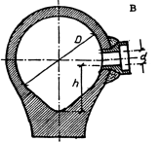
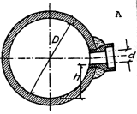

 |  |  |  |  |  |  |  |  |  |  |  |  |  |  |  |  |  |  |  |  |  |  |  |  | di
 |  |  |  |  |  |  |  |  |  |  |  |  |  |  |  |  |  | Di

 |  |  |  |  |  | Spidsbundet rør
 |  |  |  |  |  | (spb)
 | D | 800 |  |  | mm |  |  |  |  |  | D | 250 |  |  | mm |  |  |  | D | 160 |  |  | mm
 | d | 104 |  |  | mm |  |  |  |  |  | d | 150 |  |  | mm |  |  |  | d | 110 |  |  | mm

 | h = | 0,8-0,104 |  |  | + | 0.8 |  | = 0,448 m |  |  | h = | 0,25-0,15 |  |  | = 0,05 m |  |  | h = 0,16 - 0,11 = 0,05 m
 |  | 2 |  |  |  | 8 |  |  |  |  |  | 2
 | Der regnes med indvendige diametre

Installatør |  |  |  |  |  | Kloakmester |  |  |  |  |  |  |  |  |  |  |  |  |  |  |  |  |  | DJH
 |  |  |  |  |  |  |  |  |  |  |  |  |  |  |  |  |  |  |  |  |  |  | 25
VVS |  |  |  |  |  | Formler |  |  |  |  |  |  |  |  |  |  |  |  |  |  |  |  | Teknisk Akademi
 |  |  |  |  |  | Rør - dimensionering |  |  |  |  |  |  |  |  |  |  |  |  |  |  |  |  |  |  |  |  |  | HJEM
 | ΣqS,f - Forudsat spildevandsstrøm

 | Bolig |  |  | B |  |  |  |  |  |  |  |  |  |  |  | Erhverv |  |  |  |  | F

 | Antal |  | Type |  | qS,f |  | ΣqS,f |  |  |  |  |  |  |  |  | Antal |  | Type |  |  | qS,f |  | ΣqS,f
 |  |  | GA |  | 0.9 |  | 0 |  |  |  |  |  |  |  |  |  |  | GA 50 |  |  | 0.9 |  | 0
 |  |  | KV |  | 0.6 |  | 0 |  |  |  |  |  |  |  |  |  |  | GA 75 |  |  | 1.2 |  | 0
 |  |  | OM |  | 0.6 |  | 0 |  |  |  |  |  |  |  |  |  |  | GA 100 |  |  | 1.5 |  | 0
 |  |  | VM |  | 0.6 |  | 0 |  |  |  |  |  |  |  |  |  |  | KV |  |  | 1.2 |  | 0
 |  |  | WC |  | 1.8 |  | 0 |  |  |  |  |  |  |  |  |  |  | OM |  |  | 0.6 |  | 0
 |  |  | HV |  | 0.3 |  | 0 |  |  |  |  |  |  |  |  |  |  | VM |  |  | 0.6 |  | 0
 |  |  | BK |  | 0.9 |  | 0 |  |  |  |  |  |  |  |  |  |  | WC |  |  | 1.8 |  | 0
 |  |  | BD |  | 0.3 |  | 0 |  |  |  |  |  |  |  |  |  |  | HV |  |  | 0.3 |  | 0
 |  |  | BR |  | 0.4 |  | 0 |  |  |  |  |  |  |  |  |  |  | BK |  |  | 0.6 |  | 0
 |  |  | RV |  | 0.6 |  | 0 |  |  |  |  |  |  |  |  |  |  | BD |  |  | 0.6 |  | 0
 |  |  | UV |  | 0.6 |  | 0 |  |  |  |  |  |  |  |  |  |  | BR |  |  | 0.4 |  | 0
 |  |  | ? |  | 0 |  | 0 |  |  |  |  |  |  |  |  |  |  | UR1 |  |  | 0.4 |  | 0
 | ΣqS,f |  |  |  |  | 0 |  |  |  |  |  |  |  |  |  |  |  | UR2 |  |  | 0.3 |  | 0
 |  |  |  |  |  |  |  |  |  |  |  |  |  |  |  |  |  | VR1 |  |  | 0.4 |  | 0
 |  |  |  |  |  |  |  |  |  |  |  |  |  |  |  |  |  | VR2 |  |  | 0.3 |  | 0
 |  |  |  |  |  |  |  |  |  |  |  |  |  |  |  |  |  | RV |  |  | 0.6 |  | 0
 | UR - Urinaler |  |  |  |  |  |  |  |  |  |  |  |  |  |  |  |  | UV |  |  | 0.6 |  | 0
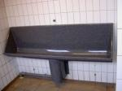
 |  |  |  |  |  |  |  |  |  |  |  |  |  |  |  |  |  | Hospitaler mv.
 |  |  |  |  |  |  |  |  |  |  |  |  |  |  |  |  |  | UK |  |  | 1.8 |  | 0
 |  |  |  |  |  |  |  |  |  |  |  |  |  |  |  |  |  | BS |  |  | 1.8 |  | 0
 |  |  |  |  |  |  |  |  |  |  |  |  |  |  |  | ΣqS,f |  |  |  |  |  | 0

 | 1 0.4 l/s |  |  |  | 2 0.3 l/s pr stand - max 1.8 l/s
 |  |  |  |  |  |  |  |  |  |  |  |  |  |  |  | Forklaringer
 |  |  |  |  |  |  |  |  |  |  |  |  |  |  |  | UK |  | Udslagningskumme
 | VR - Vaskerender |  |  |  |  |  |  |  |  |  |  |  |  |  |  | BS |  | Bækkenskyller
 |  |  |  |  |  |  |  |  |  |  |  |  |  |  |  | GA |  | Gulvafløb
 |  |  |  |  |  |  |  |  |  |  |  |  |  |  |  | KV |  | Køkkenvask
 |  |  |  |  |  |  |  |  |  |  |  |  |  |  |  | OM |  | Opvaskemaskine
 |  |  |  |  |  |  |  |  |  |  |  |  |  |  |  | VM |  | Vaskemaskine
 |  |  |  |  |  |  |  |  |  |  |  |  |  |  |  | WC |  | Toilet
 | 1 0.3 l/s pr. tapsted |  |  |  |  |  |  |  |  |  |  |  |  |  |  | HV |  | Håndvask
 | 2 0.4 l/s pr. meter vaskerende |  |  |  |  |  |  |  |  |  |  |  |  |  |  | BK |  | Badekar
 |  |  |  |  |  |  |  |  |  |  |  |  |  |  |  | BD |  | Bidet
 |  |  |  |  |  |  |  |  |  |  |  |  |  |  |  | BR |  | Brusearrangement
 |  |  |  |  |  |  |  |  |  |  |  |  |  |  |  | UR |  | Urinal
 |  |  |  |  |  |  |  |  |  |  |  |  |  |  |  | VR |  | Vaskerende
 |  |  |  |  |  |  |  |  |  |  |  |  |  |  |  | RV |  | Rengøringsvask
 |  |  |  |  |  |  |  |  |  |  |  |  |  |  |  | UV |  | Udslagningsvask

Installatør |  |  |  |  |  | Kloakmester |  |  |  |  |  |  |  |  |  |  |  |  |  |  |  |  |  | DJH
 |  |  |  |  |  |  |  |  |  |  |  |  |  |  |  |  |  |  |  |  |  |  | 26
VVS |  |  |  |  |  | Formler |  |  |  |  |  |  |  |  |  |  |  |  |  |  |  |  | Teknisk Akademi
 |  |  |  |  |  | Kloakering - åbent land |  |  |  |  |  |  |  |  |  |  |  |  |  |  |  |  |  |  |  |  |  | HJEM
 | Nedsivningsanlæg

 | Beregning af PE - personækvivalenter

 | Enfamiliebolig |  |  |  |  |  | 3 |  | Antal enfamilieboliger |  |  |  |  |  |  |  |  |  |  |  |  |  | 15.0 |  | 5.0
 | Restauranter |  |  |  |  |  |  |  | Antal pladser i en restaurant |  |  |  |  |  |  |  |  |  |  |  |  |  |  |  | 0.5
 | Fabrikker |  |  |  |  |  |  |  | Antal beskæftigede pr. skift i enfabrik |  |  |  |  |  |  |  |  |  |  |  |  |  |  |  | 0.5
 | Værksteder |  |  |  |  |  |  |  | Antal beskæftigede personer på etværksted |  |  |  |  |  |  |  |  |  |  |  |  |  |  |  | 0.3
 | Forretninger |  |  |  |  |  |  |  | Antal beskæftigede personer i en forretning |  |  |  |  |  |  |  |  |  |  |  |  |  |  |  | 0.3
 | Kontorer |  |  |  |  |  |  |  | Antal beskæftigede personer på etkontor |  |  |  |  |  |  |  |  |  |  |  |  |  |  |  | 0.3
 | Skoler |  |  |  |  |  |  |  | Antal elevpladser på en skole |  |  |  |  |  |  |  |  |  |  |  |  |  |  |  | 0.3
 | Sygehus |  |  |  |  |  |  |  | Antal sengepladser på et sygehus |  |  |  |  |  |  |  |  |  |  |  |  |  |  |  | 3.3
 | Plejehjem |  |  |  |  |  |  |  | Antal sengepladser på et plejehjem |  |  |  |  |  |  |  |  |  |  |  |  |  |  |  | 2.3
 | Hoteller |  |  |  |  |  |  |  | Antal sengepladser i et hotel |  |  |  |  |  |  |  |  |  |  |  |  |  |  |  | 1.5
 | Sommerrestaurant |  |  |  |  |  |  |  | Antal plads til gæster i det fri sommerrestaurant |  |  |  |  |  |  |  |  |  |  |  |  |  |  |  | 0.1
 | Forenings -og klubhuse |  |  |  |  |  |  |  | Antal pladser i forenings -og klubhuse uden restaurant |  |  |  |  |  |  |  |  |  |  |  |  |  |  |  | 0.1

 | I alt personækvivalenter - PE |  |  |  |  |  |  |  |  |  |  |  |  |  |  |  |  |  |  |  |  | 15.0

 | Volumen på bundfældningstank

 | Ud fra ovenstående beregning af PE
 | Med WC-tilslutning |  |  |  |  |  |  |  | Uden WC-tilslutning
 | PE |  | Volumen m³ |  |  |  |  |  | PE |  | Volumen m³
 | 1-5 |  | 2 |  |  |  |  |  | 1-5 |  | 1.6
 | 6-10 |  | 4 |  |  |  |  |  | 6-10 |  | 2
 | 11-15 |  | 6 |  |  | ◄ |  |  | 11-15 |  | 3 |  |  | ◄
 | 16-20 |  | 8 |  |  |  |  |  | 16-20 |  | 4
 | 21-25 |  | 10 |  |  |  |  |  | 21-25 |  | 5
 | 26-30 |  | 12 |  |  |  |  |  | 26-30 |  | 6

 | Nedsivningsanlæg
 | Beregnet ud fra ovenstående beregning af PE
 | Samlet længde af sivegrøfter (m) eller siveareal (m²)
 | Jordtype A (sand) |  |  |  |  |  |  | 90 |  | m eller m²
 | Jordtype B (sand/silt) |  |  |  |  |  |  | 135 |  | m eller m²

 | Udformning - Jordtype A (sand) |  |  |  |  |  |  |  |  |  |  |  |  |  | Udformning - Jordtype B (sand/silt)
 | Gravitation (sivestrenge max 15 m) |  |  |  |  |  |  |  |  |  |  |  |  |  | Gravitation (sivestrenge max 15 m)
 | Antal fordelerrør |  |  |  |  | 6 |  | stk | a. 15 m |  |  |  |  |  | Antal fordelerrør |  |  |  |  | 9 |  | stk | a. 15 m
 | Fald på fordelerrør 5-10 o/oo |  |  |  |  |  |  |  |  |  |  |  |  |  | Fald på fordelerrør 5-10 o/oo
 | Indvendig diameter: 80 -110 mm |  |  |  |  |  |  |  |  |  |  |  |  |  | Indvendig diameter: 80 -110 mm
 | Hulafstand: 0.7-1.0 m |  |  |  |  |  | Hulstørrelse ø 7 - 10 mm |  |  |  |  |  |  |  | Hulafstand: 0.7-1.0 m
 | Trykfordeling (sivestrenge max 25 m) |  |  |  |  |  |  |  |  |  |  |  |  |  | Trykfordeling (sivestrenge max 25 m)
 | Antal fordelerrør |  |  |  |  | 4 |  | stk | a. 22,5 m |  |  |  |  |  | Antal fordelerrør |  |  |  |  | 6 |  | stk | a. 22,5 m
 | Rør lægges vandret |  |  |  |  |  |  |  |  |  |  |  |  |  | Rør lægges vandret
 | Indvendig diameter: 32 -45 mm |  |  |  |  |  |  |  |  |  |  |  |  |  | Indvendig diameter: 32 -45 mm
 | Hulafstand: 0.7-1.0 m |  |  |  |  |  | Hulstørrelse ø 5 - 7 mm |  |  |  |  |  |  |  | Hulafstand: 0.7-1.0 m |  |  |  |  |  | Hulstørrelse ø 5 - 7 mm

Installatør |  |  |  |  |  | Kloakmester |  |  |  |  |  |  |  |  |  |  |  |  |  |  |  |  |  | DJH
 |  |  |  |  |  |  |  |  |  |  |  |  |  |  |  |  |  |  |  |  |  |  | 27
VVS |  |  |  |  |  | Formler |  |  |  |  |  |  |  |  |  |  |  |  |  |  |  |  | Teknisk Akademi
 |  |  |  |  |  | Kloakering - åbent land
 | Rodzoneanlæg

 | Beregning af PE - personækvivalenter

 | Enfamiliebolig |  |  |  |  |  | 4 |  | Antal enfamilieboliger |  |  |  |  |  |  |  |  |  |  |  |  |  | 15.0 |  | 5.0 |  |  | HJEM
 | Restauranter |  |  |  |  |  |  |  | Antal pladser i en restaurant |  |  |  |  |  |  |  |  |  |  |  |  |  |  |  | 0.5
 | Fabrikker |  |  |  |  |  |  |  | Antal beskæftigede pr. skift i enfabrik |  |  |  |  |  |  |  |  |  |  |  |  |  |  |  | 0.5
 | Værksteder |  |  |  |  |  |  |  | Antal beskæftigede personer på etværksted |  |  |  |  |  |  |  |  |  |  |  |  |  |  |  | 0.3
 | Forretninger |  |  |  |  |  |  |  | Antal beskæftigede personer i en forretning |  |  |  |  |  |  |  |  |  |  |  |  |  |  |  | 0.3
 | Kontorer |  |  |  |  |  |  |  | Antal beskæftigede personer på etkontor |  |  |  |  |  |  |  |  |  |  |  |  |  |  |  | 0.3
 | Skoler |  |  |  |  |  |  |  | Antal elevpladser på en skole |  |  |  |  |  |  |  |  |  |  |  |  |  |  |  | 0.3
 | Sygehus |  |  |  |  |  |  |  | Antal sengepladser på et sygehus |  |  |  |  |  |  |  |  |  |  |  |  |  |  |  | 3.3
 | Plejehjem |  |  |  |  |  |  |  | Antal sengepladser på et plejehjem |  |  |  |  |  |  |  |  |  |  |  |  |  |  |  | 2.3
 | Hoteller |  |  |  |  |  |  |  | Antal sengepladser i et hotel |  |  |  |  |  |  |  |  |  |  |  |  |  |  |  | 1.5
 | Sommerrestaurant |  |  |  |  |  |  |  | Antal plads til gæster i det fri sommerrestaurant |  |  |  |  |  |  |  |  |  |  |  |  |  |  |  | 0.1
 | Forenings -og klubhuse |  |  |  |  |  |  |  | Antal pladser i forenings -og klubhuse uden restaurant |  |  |  |  |  |  |  |  |  |  |  |  |  |  |  | 0.1

 | I alt personækvivalenter - PE |  |  |  |  |  |  |  |  |  |  |  |  |  |  |  |  |  |  |  |  | 15.0

 | Helårsbeboelse
 |  | Boliger |  |  | Personer |  |  | PE
 |  | 1 |  |  | 1-5
 |  | 2 |  |  | 6-10
 | ◄ | 3-4 |  | ► | 11-15 |  |  | 15
 |  | 5-6 |  |  | 16-20
 |  | 7-8 |  |  | 21-25
 |  | 9-10 |  |  | 26-30

 | Volumen på bundfældningstank

 | Ud fra ovenstående beregning af PE
 | Med WC-tilslutning |  |  |  |  |  |  |  | Uden WC-tilslutning
 | PE |  | Volumen m³ |  |  |  |  |  | PE |  | Volumen m³
 | 1-5 |  | 2 |  |  |  |  |  | 1-5 |  | 1.6
 | 6-10 |  | 4 |  |  |  |  |  | 6-10 |  | 2
 | 11-15 |  | 6 |  |  | ◄ |  |  | 11-15 |  | 3 |  |  | ◄
 | 16-20 |  | 8 |  |  |  |  |  | 16-20 |  | 4
 | 21-25 |  | 10 |  |  |  |  |  | 21-25 |  | 5
 | 26-30 |  | 12 |  |  |  |  |  | 26-30 |  | 6

 | Rodzoneanlægget

 | Ud fra ovenstående beregning af PE
 | PE |  | Overfladeareal |  |  |  |  | Længde |  |  | Bredde |  |  |  |  | Teoretisk areal:
 | 5 |  | 25 m² |  |  |  |  | 10 m |  |  | 2,5 m |  |  |  |  | 75 |  |  | m²
 | 10 |  | 50 m² |  |  |  |  | 12,5 m |  |  | 4 m
 | 15 |  | 75 m² |  |  |  |  | 12,5 m |  |  | 6 m |  |  | ◄
 | 25 |  | 100 m² |  |  |  |  | 15 m |  |  | 6,7 m
 | 25 |  | 125 m² |  |  |  |  | 15 m |  |  | 8,3 m
 | 30 |  | 150 m² |  |  |  |  | 15 m |  |  | 10 m

Installatør |  |  |  |  |  | Kloakmester |  |  |  |  |  |  |  |  |  |  |  |  |  |  |  |  |  | DJH
 |  |  |  |  |  |  |  |  |  |  |  |  |  |  |  |  |  |  |  |  |  |  | 28
VVS |  |  |  |  |  | Formler |  |  |  |  |  |  |  |  |  |  |  |  |  |  |  |  | Teknisk Akademi
 |  |  |  |  |  | Kloakering - åbent land
 | Biologisk sandfilter

 | Beregning af PE - personækvivalenter

 | Enfamiliebolig |  |  |  |  |  | 1 |  | Antal enfamilieboliger |  |  |  |  |  |  |  |  |  |  |  |  |  | 5.0 |  | 5.0
 | Restauranter |  |  |  |  |  |  |  | Antal pladser i en restaurant |  |  |  |  |  |  |  |  |  |  |  |  |  |  |  | 0.5
 | Fabrikker |  |  |  |  |  |  |  | Antal beskæftigede pr. skift i enfabrik |  |  |  |  |  |  |  |  |  |  |  |  |  |  |  | 0.5
 | Værksteder |  |  |  |  |  |  |  | Antal beskæftigede personer på etværksted |  |  |  |  |  |  |  |  |  |  |  |  |  |  |  | 0.3
 | Forretninger |  |  |  |  |  |  |  | Antal beskæftigede personer i en forretning |  |  |  |  |  |  |  |  |  |  |  |  |  |  |  | 0.3
 | Kontorer |  |  |  |  |  |  |  | Antal beskæftigede personer på etkontor |  |  |  |  |  |  |  |  |  |  |  |  |  |  |  | 0.3
 | Skoler |  |  |  |  |  |  |  | Antal elevpladser på en skole |  |  |  |  |  |  |  |  |  |  |  |  |  |  |  | 0.3
 | Sygehus |  |  |  |  |  |  |  | Antal sengepladser på et sygehus |  |  |  |  |  |  |  |  |  |  |  |  |  |  |  | 3.3
 | Plejehjem |  |  |  |  |  |  |  | Antal sengepladser på et plejehjem |  |  |  |  |  |  |  |  |  |  |  |  |  |  |  | 2.3
 | Hoteller |  |  |  |  |  |  |  | Antal sengepladser i et hotel |  |  |  |  |  |  |  |  |  |  |  |  |  |  |  | 1.5
 | Sommerrestaurant |  |  |  |  |  |  |  | Antal plads til gæster i det fri sommerrestaurant |  |  |  |  |  |  |  |  |  |  |  |  |  |  |  | 0.1
 | Forenings -og klubhuse |  |  |  |  |  |  |  | Antal pladser i forenings -og klubhuse uden restaurant |  |  |  |  |  |  |  |  |  |  |  |  |  |  |  | 0.1

 | I alt personækvivalenter - PE |  |  |  |  |  |  |  |  |  |  |  |  |  |  |  |  |  |  |  |  | 5.0

 | Helårsbeboelse
 |  | Boliger |  |  | Personer |  |  | PE
 | ◄ | 1 |  | ► | 1-5 |  |  | 5
 |  | 2 |  |  | 6-10
 |  | 3-4 |  |  | 11-15
 |  | 5-6 |  |  | 16-20
 |  | 7-8 |  |  | 21-25
 |  | 9-10 |  |  | 26-30

 | Volumen på bundfældningstank

 | Ud fra ovenstående beregning af PE
 | Med WC-tilslutning |  |  |  |  |  |  |  | Uden WC-tilslutning
 | PE |  | Volumen m³ |  |  |  |  |  | PE |  | Volumen m³
 | 1-5 |  | 2 |  |  | ◄ |  |  | 1-5 |  | 1.6 |  |  | ◄
 | 6-10 |  | 4 |  |  |  |  |  | 6-10 |  | 2
 | 11-15 |  | 6 |  |  |  |  |  | 11-15 |  | 3
 | 16-20 |  | 8 |  |  |  |  |  | 16-20 |  | 4
 | 21-25 |  | 10 |  |  |  |  |  | 21-25 |  | 5
 | 26-30 |  | 12 |  |  |  |  |  | 26-30 |  | 6

 | Biologisk sandfilter

 | Ud fra ovenstående beregning af PE
 | PE |  | Længde af filter |  |  |  |  | Bredde |  |  | Fordeler |  |  | Opsamlings
 |  |  |  |  |  |  |  | af filter |  |  | strenge |  |  | dræn
 | 5 |  | 12,5 m |  |  |  |  | 2 m |  |  | 2 |  |  | 1 |  |  |  | ◄
 | 10 |  | 12,5 m |  |  |  |  | 4 m |  |  | 4 |  |  | 1
 | 15 |  | 15 m |  |  |  |  | 5 m |  |  | 5 |  |  | 1
 | 20 |  | 12,5 m |  |  |  |  | 8 m |  |  | 8 |  |  | 2
 | 25 |  | 12,5 m |  |  |  |  | 10 m |  |  | 10 |  |  | 2
 | 30 |  | 15 m |  |  |  |  | 10 m |  |  | 10 |  |  | 2
Installatør |  |  |  |  |  | Kloakmester |  |  |  |  |  |  |  |  |  |  |  |  |  |  |  |  |  | DJH
 |  |  |  |  |  |  |  |  |  |  |  |  |  |  |  |  |  |  |  |  |  |  | 29
VVS |  |  |  |  |  | Formler |  |  |  |  |  |  |  |  |  |  |  |  |  |  |  |  | Teknisk Akademi
 |  |  |  |  |  | Kloakering - åbent land
 | Pileanlæg

 | Beregning af PE - personækvivalenter

 | Enfamiliebolig |  |  |  |  |  | 2 |  | Antal enfamilieboliger |  |  |  |  |  |  |  |  |  |  |  |  |  | 10.0 |  | 5.0
 | Restauranter |  |  |  |  |  |  |  | Antal pladser i en restaurant |  |  |  |  |  |  |  |  |  |  |  |  |  |  |  | 0.5
 | Fabrikker |  |  |  |  |  |  |  | Antal beskæftigede pr. skift i enfabrik |  |  |  |  |  |  |  |  |  |  |  |  |  |  |  | 0.5
 | Værksteder |  |  |  |  |  |  |  | Antal beskæftigede personer på etværksted |  |  |  |  |  |  |  |  |  |  |  |  |  |  |  | 0.3
 | Forretninger |  |  |  |  |  |  |  | Antal beskæftigede personer i en forretning |  |  |  |  |  |  |  |  |  |  |  |  |  |  |  | 0.3
 | Kontorer |  |  |  |  |  |  |  | Antal beskæftigede personer på etkontor |  |  |  |  |  |  |  |  |  |  |  |  |  |  |  | 0.3
 | Skoler |  |  |  |  |  |  |  | Antal elevpladser på en skole |  |  |  |  |  |  |  |  |  |  |  |  |  |  |  | 0.3
 | Sygehus |  |  |  |  |  |  |  | Antal sengepladser på et sygehus |  |  |  |  |  |  |  |  |  |  |  |  |  |  |  | 3.3
 | Plejehjem |  |  |  |  |  |  |  | Antal sengepladser på et plejehjem |  |  |  |  |  |  |  |  |  |  |  |  |  |  |  | 2.3
 | Hoteller |  |  |  |  |  |  |  | Antal sengepladser i et hotel |  |  |  |  |  |  |  |  |  |  |  |  |  |  |  | 1.5
 | Sommerrestaurant |  |  |  |  |  |  |  | Antal plads til gæster i det fri sommerrestaurant |  |  |  |  |  |  |  |  |  |  |  |  |  |  |  | 0.1
 | Forenings -og klubhuse |  |  |  |  |  |  |  | Antal pladser i forenings -og klubhuse uden restaurant |  |  |  |  |  |  |  |  |  |  |  |  |  |  |  | 0.1

 | I alt personækvivalenter - PE |  |  |  |  |  |  |  |  |  |  |  |  |  |  |  |  |  |  |  |  | 10.0

 | Helårsbeboelse |  |  |  |  |  |  |  |  |  | Volumen på bundfældningstank
 |  | Boliger |  |  | Personer |  |  | PE
 |  | 1 |  |  | 1-5 |  |  |  |  |  | Ud fra ovenstående beregning af PE
 | ◄ | 2 |  | ► | 6-10 |  |  | 10 |  |  | Med WC-tilslutning |  |  |  |  |  |  |  | Uden WC-tilslutning
 |  | 3-4 |  |  | 11-15 |  |  |  |  |  | PE |  | Volumen m³ |  |  |  |  |  | PE |  | Volumen m³
 |  | 5-6 |  |  | 16-20 |  |  |  |  |  | 1-5 |  | 2 |  |  |  |  |  | 1-5 |  | 1.6
 |  | 7-8 |  |  | 21-25 |  |  |  |  |  | 6-10 |  | 4 |  |  | ◄ |  |  | 6-10 |  | 2 |  |  | ◄
 |  | 9-10 |  |  | 26-30 |  |  |  |  |  | 11-15 |  | 6 |  |  |  |  |  | 11-15 |  | 3
 |  |  |  |  |  |  |  |  |  |  | 16-20 |  | 8 |  |  |  |  |  | 16-20 |  | 4
 |  |  |  |  |  |  |  |  |  |  | 21-25 |  | 10 |  |  |  |  |  | 21-25 |  | 5
 |  |  |  |  |  |  |  |  |  |  | 26-30 |  | 12 |  |  |  |  |  | 26-30 |  | 6

 | Pileanlæg

 | Ud fra ovenstående beregning af PE
 | Antal PE |  |  |  |  |  |  |  |  |  |  | 10.0
 | Skønnet årlig vandforbrug |  |  |  |  |  |  |  |  |  |  | 45 |  |  | m³/år pr. PE |  |  |  |  | (35 - 45 m³/PE∙år)
 | Arealkrav m²/100m³ |  |  |  |  |  |  |  |  |  |  | 400 |  |  | Aflæses på kortet, næste side
 | Reduktionsfaktor for ledningsevne |  |  |  |  |  |  |  |  |  |  | 27 |  |  | % - aflæses i skema nedenfor

 | Størrelse på anlæg: |  |  |  |  |  | 10∙45 |  |  | 400 |  | 100 - 27 |  |  | = | 1314 |  | m²
 |  |  |  |  |  |  | 100 |  |  |  |  | 100

 | Anlæg skal være 8 m bredt : Længden: |  |  |  |  |  |  |  |  |  |  | L = 1314/8 = 164,3 m

Installatør |  |  |  |  |  | Kloakmester |  |  |  |  |  |  |  |  |  |  |  |  |  |  |  |  |  | DJH
 |  |  |  |  |  |  |  |  |  |  |  |  |  |  |  |  |  |  |  |  |  |  | 30
VVS |  |  |  |  |  | Formler |  |  |  |  |  |  |  |  |  |  |  |  |  |  |  |  | Teknisk Akademi
 |  |  |  |  |  | Kloakering - åbent land
 | Pileanlæg

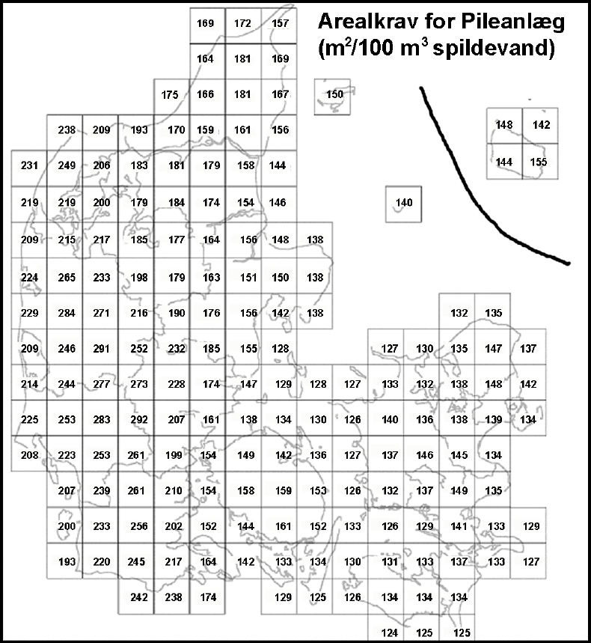

Installatør |  |  |  |  |  | Kloakmester |  |  |  |  |  |  |  |  |  |  |  |  |  |  |  |  |  | DJH
 |  |  |  |  |  |  |  |  |  |  |  |  |  |  |  |  |  |  |  |  |  |  | 31
VVS |  |  |  |  |  | Formler |  |  |  |  |  |  |  |  |  |  |  |  |  |  |  |  | Teknisk Akademi
 |  |  |  |  |  | Kloakering - åbent land
 | Beplantet filteranlæg

 | Beregning af PE - personækvivalenter

 | Enfamiliebolig |  |  |  |  |  | 3 |  | Antal enfamilieboliger |  |  |  |  |  |  |  |  |  |  |  |  |  | 15.0 |  | 5.0
 | Restauranter |  |  |  |  |  |  |  | Antal pladser i en restaurant |  |  |  |  |  |  |  |  |  |  |  |  |  |  |  | 0.5
 | Fabrikker |  |  |  |  |  |  |  | Antal beskæftigede pr. skift i enfabrik |  |  |  |  |  |  |  |  |  |  |  |  |  |  |  | 0.5
 | Værksteder |  |  |  |  |  |  |  | Antal beskæftigede personer på etværksted |  |  |  |  |  |  |  |  |  |  |  |  |  |  |  | 0.3
 | Forretninger |  |  |  |  |  |  |  | Antal beskæftigede personer i en forretning |  |  |  |  |  |  |  |  |  |  |  |  |  |  |  | 0.3
 | Kontorer |  |  |  |  |  |  |  | Antal beskæftigede personer på etkontor |  |  |  |  |  |  |  |  |  |  |  |  |  |  |  | 0.3
 | Skoler |  |  |  |  |  |  |  | Antal elevpladser på en skole |  |  |  |  |  |  |  |  |  |  |  |  |  |  |  | 0.3
 | Sygehus |  |  |  |  |  |  |  | Antal sengepladser på et sygehus |  |  |  |  |  |  |  |  |  |  |  |  |  |  |  | 3.3
 | Plejehjem |  |  |  |  |  |  |  | Antal sengepladser på et plejehjem |  |  |  |  |  |  |  |  |  |  |  |  |  |  |  | 2.3
 | Hoteller |  |  |  |  |  |  |  | Antal sengepladser i et hotel |  |  |  |  |  |  |  |  |  |  |  |  |  |  |  | 1.5
 | Sommerrestaurant |  |  |  |  |  |  |  | Antal plads til gæster i det fri sommerrestaurant |  |  |  |  |  |  |  |  |  |  |  |  |  |  |  | 0.1
 | Forenings -og klubhuse |  |  |  |  |  |  |  | Antal pladser i forenings -og klubhuse uden restaurant |  |  |  |  |  |  |  |  |  |  |  |  |  |  |  | 0.1

 | I alt personækvivalenter - PE |  |  |  |  |  |  |  |  |  |  |  |  |  |  |  |  |  |  |  |  | 15.0

 | Volumen på bundfældningstank

 | Ud fra ovenstående beregning af PE
 | Med WC-tilslutning |  |  |  |  |  |  |  | Uden WC-tilslutning
 | PE |  | Volumen m³ |  |  |  |  |  | PE |  | Volumen m³
 | 1-5 |  | 2 |  |  |  |  |  | 1-5 |  | 1.6
 | 6-10 |  | 4 |  |  |  |  |  | 6-10 |  | 2
 | 11-15 |  | 6 |  |  | ◄ |  |  | 11-15 |  | 3 |  |  | ◄
 | 16-20 |  | 8 |  |  |  |  |  | 16-20 |  | 4
 | 21-25 |  | 10 |  |  |  |  |  | 21-25 |  | 5
 | 26-30 |  | 12 |  |  |  |  |  | 26-30 |  | 6

 | Beplantet filteranlæg

 | Ud fra ovenstående beregning af PE
 | PE |  | Antal |  | Længde |  |  | Bredde |  |  | Antal |  |  | Antal op- |  |  | Samlet
 |  |  | bede |  | af filter |  |  | af filter |  |  | Fordeler |  |  | samlings- |  |  | areal
 |  |  |  |  |  |  |  |  |  |  | strenge |  |  | dræn |  |  | m²
 | 1-5 |  | 1 |  | 4 m |  |  | 4 m |  |  | 7 |  |  | 3/3 |  |  | 16
 | 6-10 |  | 1 |  | 8 m |  |  | 4 m |  |  | 7 |  |  | 3/6 |  |  | 32
 | 11-15 |  | 1 |  | 8 m |  |  | 6 m |  |  | 11 |  |  | 5/6 |  |  | 48 |  |  | ◄
 | 16-20 |  | 2 |  | 8 m |  |  | 4 m |  |  | 7 |  |  | 3/3 |  |  | 64
 | 21-25 |  | 2 |  | 8 m |  |  | 5 m |  |  | 9 |  |  | 3/6 |  |  | 80
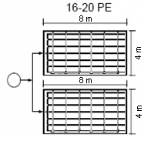
 | 26-30 |  | 2 |  | 8 m |  |  | 6 m |  |  | 11 |  |  | 5/6 |  |  | 96

 | Eksempler på anlæg

Installatør |  |  |  |  |  | Kloakmester |  |  |  |  |  |  |  |  |  |  |  |  |  |  |  |  |  | DJH
 |  |  |  |  |  |  |  |  |  |  |  |  |  |  |  |  |  |  |  |  |  |  | 32
VVS |  |  |  |  |  | Formler |  |  |  |  |  |  |  |  |  |  |  |  |  |  |  |  | Teknisk Akademi
 |  |  |  |  |  | Regnvand |  |  |  |  |  |  |  |  |  |  |  |  |  |  |  |  |  |  |  |  |  |  | HJEM
 | Regnvand - afløbskoefficient

 |  |  |  |  |  |  |  |  |  |  |  |  |  |  |  | Antal |  | Sum |  | Regnintensitet |  |  | Klimafaktor |  |  | Resultat
 | Område |  |  |  |  |  | Areal A |  |  | φ |  |  | A∙φ |  |  |  |  |  |  | 0.014 |  |  | 1.3 |  |  |  |  |  | Husk!
 | Tag |  |  |  |  |  | 510 |  |  | 1 |  |  | 510 |  |  | 1 |  | 510 |  | 7.14 |  |  | 9.282 |  |  | L/s / streng |  |  | Ved områder, der nedsives, sættes φ = 0
 | Terrasse |  |  |  |  |  | 300 |  |  | 0.8 |  |  | 240 |  |  | 1 |  | 240 |  | 3.36 |  |  | 4.368
 | Indkørsel |  |  |  |  |  | 100 |  |  | 0.6 |  |  | 60 |  |  | 1 |  | 60 |  | 0.84 |  |  | 1.092
 | Græs |  |  |  |  |  | 100 |  |  | 0.1 |  |  | 10 |  |  | 1 |  | 10 |  | 0.14 |  |  | 0.182

 | I alt |  |  |  |  |  | 1010 |  |  |  |  |  | 820
 |  |  |  |  |  |  |  |  |  |  |  |  |  |  |  |  |  |  |  |  | 14.924

 | Gennemsnitlig afløbskoeefficeint φ = |  |  |  |  |  |  |  |  |  |  |  | 820 |  |  | = | 0.81188118812
 |  |  |  |  |  |  |  |  |  |  |  |  | 1010

 | Regnvandsfaskiner

 | A |  | 120 |  |  | m² - regnmodtagende areal |  |  |  |  |  |  |  |  |  |  |  |  |  |  |  |  |  |  |  |  |  |  | HJEM
 | φ |  | 0.8 |  |  | afløbskoefficienten
 | H |  | 25 |  |  | % - hulrumsprocent for faskinen
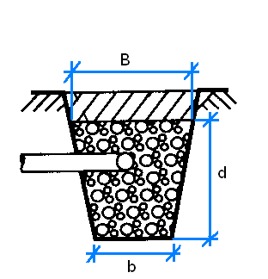
 | i |  | 0.014 |  |  | l/s∙m2 - regnintensitet
 | K |  | 1 |  |  | Klimafaktor

 | b |  | 0.5 |  |  | m - bundbredde
 | B |  | 0.5 |  |  | m - overbredde
 | d |  | 1 |  |  | m - dybde af stenlag

 | Dimensionsgivende regnvandsstrøm
 | qR = |  | 120∙0,8∙ 0,014 = 1,34 l/s

 | Volumen af faskine:
 | Vf = |  | 100 |  | 0.6∙1,34 = 3,226 m³
 |  |  | 25

 | Tværsnit af faskine
 | A = ½(0,5+0,5)1 = 0,5 m²

 | Længde af faskine
 | LD = |  | 3.226 |  |  | = 6,45 m |  |  |  |  |  |  |  |  | Tværsnitsarealet
 |  |  | 0.50 |  |  |  |  |  |  |  |  |  |  |  | ● | Der må kun regnes med den del, der ligger
 |  |  |  |  |  |  |  |  |  |  |  |  |  |  |  | over et eventuelt grundvandsspejl
 |  |  |  |  |  |  |  |  |  |  |  |  |  |  | ● | Er der tilsluttet dræn, må der ikke regnes
 |  |  |  |  |  |  |  |  |  |  |  |  |  |  |  | med den del, der ligger over niveau for dræn

Installatør |  |  |  |  |  | Kloakmester |  |  |  |  |  |  |  |  |  |  |  |  |  |  |  |  |  | DJH
 |  |  |  |  |  |  |  |  |  |  |  |  |  |  |  |  |  |  |  |  |  |  | 33
VVS |  |  |  |  |  | Formler |  |  |  |  |  |  |  |  |  |  |  |  |  |  |  |  | Teknisk Akademi |  |  |  |  |  | HJEM
 |  |  |  |  |  | Kloakering - åbent land
 | Regnvandskasetter

 | A |  | 120 |  |  | m² - regnmodtagende areal
 | φ |  | 1 |  |  | afløbskoefficienten
 | H |  | 95 |  |  | % - hulrumsprocent for regnvandskasetter
 | i |  | 0.017 |  |  | l/s∙m2 - regnintensitet
 | K |  | 1 |  |  | Klimafaktor

 | Regnvandskasette:
 | l |  | 0.54 |  |  | m - længde
 | b |  | 0.54 |  |  | m - bredde
 | h |  | 0.55 |  |  | m - højde

 | Dimensionsgivende regnvandsstrøm
 | qR = |  | 120∙1∙ 0,017 = 2,04 l/s

 | Volumen af faskine:
 | Vf = |  | 100 |  | 0.6∙2,04 = 1,288 m³
 |  |  | 95

 | Volumen af en regnvandskasette
 | V = 0,54∙0,54∙0,55 = 0,16 m³

 | Antal regnvandskasettet
 | a = |  | 1.288 |  |  | = 8,03 stk |  |  |  |  |  |  |  |  | højde af kasette
 |  |  | 0.16 |  |  |  |  |  |  |  |  |  |  |  | ● | Der må kun regnes med den del, der ligger
 |  |  |  |  |  |  |  |  |  |  |  |  |  |  |  | over et eventuelt grundvandsspejl
 |  |  |  |  |  |  |  |  |  |  |  |  |  |  | ● | Er der tilsluttet dræn, må der ikke regnes
 |  |  |  |  |  |  |  |  |  |  |  |  |  |  |  | med den del, der ligger over niveau for dræn

Forside

Formelsamling

